Análisis del TIMING
ANALISIS DEL TIMING

Mercado | ES
Periodo | 2006-2014
Slippage + Comisiones: | 12$
Optimización Gruesa: | Ver imagen inferior
Plantilla de sesión | De 00:00 a 23:00
Ratio Diana | SQN

 |  | Time Frame escogido |  | 30

RATIO MAXIMO & PROMEDIO (SQN)
 | Promedio | Maximo
5 | 0.81 | 001
10 | 1.15 | 001
15 | 2.50 | 003
30 | 3.76 | 004
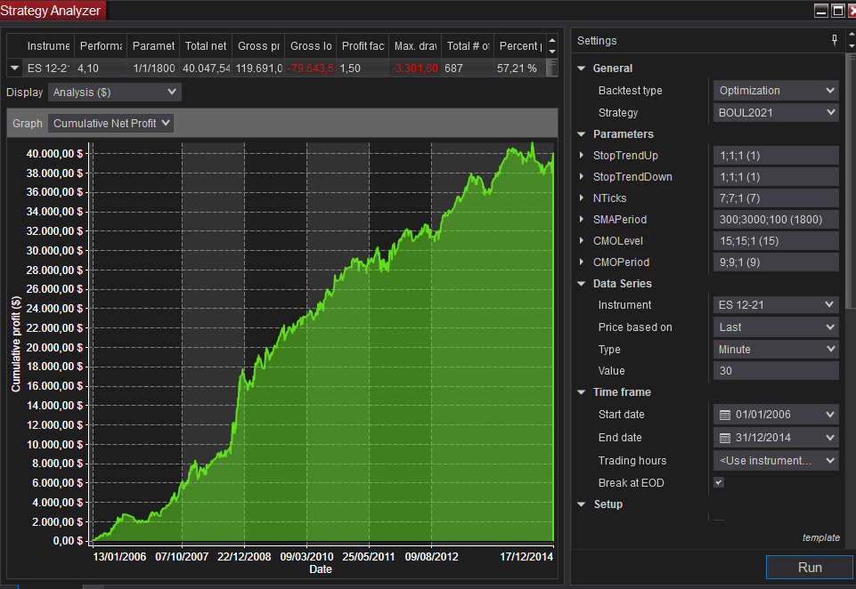
CONFIGURACIÓN DE LA OPTIMIZACIÓN. |  |  |  |  |  |  |  |  |  |  |  |  | Time Frame | Promedio | Maximo
 |  |  |  |  |  |  |  |  |  |  |  |  | 5 | 0.81 | 1.27 | 3.44
 |  |  |  |  |  |  |  |  |  |  |  |  | 10 | 1.15 | 001 | 2.56
 |  |  |  |  |  |  |  |  |  |  |  |  | 15 | 2.50 | 003 | 2.95
 |  |  |  |  |  |  |  |  |  |  |  |  | 30 | 3.76 | 004 | 2.56
 |  |  |  |  |  |  |  |  |  |  |  |  |  |  |  | 3.17
 |  |  |  |  |  |  |  |  |  |  |  |  |  |  |  | 3.22
 |  |  |  |  |  |  |  |  |  |  |  |  |  |  |  | 3.16
 |  |  |  |  |  |  |  |  |  |  |  |  |  |  |  | 3.12
 |  |  |  |  |  |  |  |  |  |  |  |  |  |  |  | 3.2
 |  |  |  |  |  |  |  |  |  |  |  |  |  |  |  | 2.67
 |  |  |  |  |  |  |  |  |  |  |  |  |  |  |  | 4.03
 |  |  |  |  |  |  |  |  |  |  |  |  |  |  |  | 3.11
 |  |  |  |  |  |  |  |  |  |  |  |  |  |  |  | 3.03
 |  |  |  |  |  |  |  |  |  |  |  |  |  |  |  | 2.97

Para realizar la evaluación hemos incluido el gasto de comisiones y deslizamientos en el apartado destinado a la configuración de las comisiones. Se ha configurado un gasto de 6$. De este modo en cada trade se descontarán 12$.

Instrument | Performance | Timing | SMAPeriod | Total net profit | Gross profit | Gross loss | Profit factor | Max. drawdown | Total # of trades | Percent profitable | Avg. trade | Largest losing trade |  |  | PROMEDIO | MAX | MIN
ES 12-21 | 001 | 005 | 300 | 8,578.26 | 61,783.42 | -53,205.16 | 001 | -5,574.50 | 553 | 054% | 15.51 | -830.08
ES 12-21 | 001 | 005 | 2300 | 9,453.26 | 76,459.22 | -67,005.96 | 001 | -7,451.84 | 553 | 053% | 17.09 | -942.58
ES 12-21 | 001 | 005 | 700 | 8,115.76 | 67,068.98 | -58,953.22 | 001 | -6,374.50 | 553 | 053% | 14.68 | -830.08
ES 12-21 | 001 | 005 | 1000 | 8,428.26 | 71,391.64 | -62,963.38 | 001 | -5,824.50 | 553 | 053% | 15.24 | -830.08
ES 12-21 | 001 | 005 | 600 | 7,678.26 | 66,346.32 | -58,668.06 | 001 | -5,762.00 | 553 | 054% | 13.88 | -830.08
ES 12-21 | 001 | 005 | 400 | 6,815.76 | 61,651.40 | -54,835.64 | 001 | -4,987.00 | 553 | 053% | 12.33 | -830.08
ES 12-21 | 001 | 005 | 1100 | 7,828.26 | 71,796.72 | -63,968.46 | 001 | -6,737.00 | 553 | 053% | 14.16 | -830.08
ES 12-21 | 001 | 005 | 2500 | 8,065.76 | 76,269.38 | -68,203.62 | 001 | -7,576.84 | 553 | 052% | 14.59 | -942.58
ES 12-21 | 001 | 005 | 2400 | 7,878.26 | 76,081.88 | -68,203.62 | 001 | -7,576.84 | 553 | 052% | 14.25 | -942.58
ES 12-21 | 001 | 005 | 2600 | 7,653.26 | 75,969.38 | -68,316.12 | 001 | -7,939.34 | 553 | 052% | 13.84 | -942.58
ES 12-21 | 001 | 005 | 2200 | 7,365.76 | 75,344.38 | -67,978.62 | 001 | -8,189.34 | 553 | 052% | 13.32 | -942.58
ES 12-21 | 001 | 005 | 800 | 6,703.26 | 67,829.14 | -61,125.88 | 001 | -5,918.52 | 553 | 053% | 12.12 | -830.08
ES 12-21 | 001 | 005 | 3000 | 7,390.76 | 76,324.06 | -68,933.30 | 001 | -8,164.34 | 553 | 053% | 13.36 | -942.58
ES 12-21 | 001 | 005 | 500 | 6,215.76 | 63,431.48 | -57,215.72 | 001 | -6,549.50 | 553 | 053% | 11.24 | -830.08
ES 12-21 | 001 | 005 | 2700 | 7,140.76 | 76,051.80 | -68,911.04 | 001 | -8,551.84 | 553 | 052% | 12.91 | -942.58
ES 12-21 | 001 | 005 | 900 | 6,440.76 | 69,121.72 | -62,680.96 | 001 | -6,349.50 | 553 | 053% | 11.65 | -830.08
ES 12-21 | 001 | 005 | 2800 | 6,753.26 | 76,164.30 | -69,411.04 | 001 | -9,251.84 | 553 | 052% | 12.21 | -942.58
ES 12-21 | 001 | 005 | 2100 | 6,590.76 | 75,374.46 | -68,783.70 | 001 | -8,189.34 | 553 | 052% | 11.92 | -942.58
ES 12-21 | 001 | 005 | 2900 | 6,140.76 | 76,146.72 | -70,005.96 | 001 | -8,489.34 | 553 | 053% | 11.10 | -942.58
ES 12-21 | 001 | 005 | 1400 | 5,753.26 | 73,066.64 | -67,313.38 | 001 | -6,287.00 | 553 | 053% | 10.40 | -942.58
ES 12-21 | 001 | 005 | 1500 | 5,553.26 | 72,934.22 | -67,380.96 | 001 | -6,712.00 | 553 | 053% | 10.04 | -942.58
ES 12-21 | 001 | 005 | 1200 | 5,090.76 | 71,831.88 | -66,741.12 | 001 | -6,293.52 | 553 | 052% | 9.21 | -942.58
ES 12-21 | 001 | 005 | 1300 | 4,203.26 | 71,219.38 | -67,016.12 | 001 | -6,893.52 | 553 | 052% | 7.60 | -942.58
ES 12-21 | 000 | 005 | 2000 | 4,040.76 | 73,222.12 | -69,181.36 | 001 | -8,501.84 | 553 | 052% | 7.31 | -942.58
ES 12-21 | 000 | 005 | 1700 | 3,503.26 | 72,669.38 | -69,166.12 | 001 | -8,068.52 | 553 | 052% | 6.34 | -942.58
ES 12-21 | 000 | 005 | 1600 | 3,415.76 | 72,517.04 | -69,101.28 | 001 | -7,681.02 | 553 | 052% | 6.18 | -942.58
ES 12-21 | 000 | 005 | 1900 | 3,103.26 | 72,997.12 | -69,893.86 | 001 | -9,036.50 | 553 | 052% | 5.61 | -942.58
ES 12-21 | 000 | 005 | 1800 | 2,890.76 | 72,722.12 | -69,831.36 | 001 | -8,636.50 | 553 | 052% | 5.23 | -942.58 |  |  | 0.81 | 1.27 | 0.35
ES 12-21 | 001 | 010 | 1200 | 11,894.24 | 78,047.46 | -66,153.22 | 001 | -5,892.36 | 572 | 055% | 20.79 | -942.58
ES 12-21 | 001 | 010 | 300 | 9,831.74 | 67,642.38 | -57,810.64 | 001 | -6,992.36 | 572 | 055% | 17.19 | -830.08
ES 12-21 | 001 | 010 | 500 | 10,694.24 | 73,812.70 | -63,118.46 | 001 | -7,629.86 | 572 | 054% | 18.70 | -830.08
ES 12-21 | 001 | 010 | 1600 | 11,169.24 | 79,599.80 | -68,430.56 | 001 | -6,479.86 | 572 | 055% | 19.53 | -942.58
ES 12-21 | 001 | 010 | 1700 | 11,069.24 | 79,899.80 | -68,830.56 | 001 | -6,479.86 | 572 | 055% | 19.35 | -942.58
ES 12-21 | 001 | 010 | 1800 | 10,869.24 | 79,484.96 | -68,615.72 | 001 | -7,211.14 | 572 | 055% | 19.00 | -942.58
ES 12-21 | 001 | 010 | 1900 | 10,781.74 | 80,234.96 | -69,453.22 | 001 | -7,404.86 | 572 | 055% | 18.85 | -942.58
ES 12-21 | 001 | 010 | 1300 | 10,256.74 | 77,605.28 | -67,348.54 | 001 | -6,604.86 | 572 | 054% | 17.93 | -942.58
ES 12-21 | 001 | 010 | 1500 | 10,294.24 | 78,494.72 | -68,200.48 | 001 | -6,479.86 | 572 | 055% | 18.00 | -942.58
ES 12-21 | 001 | 010 | 2200 | 10,344.24 | 80,577.54 | -70,233.30 | 001 | -7,954.86 | 572 | 055% | 18.08 | -942.58
ES 12-21 | 001 | 010 | 1100 | 9,731.74 | 77,232.62 | -67,500.88 | 001 | -6,764.52 | 572 | 054% | 17.01 | -942.58
ES 12-21 | 001 | 010 | 2300 | 10,094.24 | 80,727.54 | -70,633.30 | 001 | -8,467.36 | 572 | 055% | 17.65 | -942.58
ES 12-21 | 001 | 010 | 1400 | 9,694.24 | 77,690.04 | -67,995.80 | 001 | -6,664.52 | 572 | 055% | 16.95 | -942.58
ES 12-21 | 001 | 010 | 2000 | 9,906.74 | 80,172.46 | -70,265.72 | 001 | -7,404.86 | 572 | 055% | 17.32 | -942.58
ES 12-21 | 001 | 010 | 2100 | 9,669.24 | 80,515.04 | -70,845.80 | 001 | -7,954.86 | 572 | 055% | 16.90 | -942.58
ES 12-21 | 001 | 010 | 700 | 8,806.74 | 74,522.46 | -65,715.72 | 001 | -7,779.86 | 572 | 055% | 15.40 | -942.58
ES 12-21 | 001 | 010 | 2500 | 9,531.74 | 82,170.12 | -72,638.38 | 001 | -8,467.36 | 572 | 054% | 16.66 | -942.58
ES 12-21 | 001 | 010 | 400 | 8,231.74 | 70,080.28 | -61,848.54 | 001 | -8,029.86 | 572 | 054% | 14.39 | -830.08
ES 12-21 | 001 | 010 | 600 | 8,444.24 | 72,845.12 | -64,400.88 | 001 | -8,879.86 | 572 | 054% | 14.76 | -830.08
ES 12-21 | 001 | 010 | 800 | 8,619.24 | 74,997.46 | -66,378.22 | 001 | -7,904.86 | 572 | 055% | 15.07 | -942.58
ES 12-21 | 001 | 010 | 2600 | 9,194.24 | 82,600.20 | -73,405.96 | 001 | -8,667.36 | 572 | 054% | 16.07 | -942.58
ES 12-21 | 001 | 010 | 1000 | 8,519.24 | 76,005.28 | -67,486.04 | 001 | -8,039.52 | 572 | 054% | 14.89 | -942.58
ES 12-21 | 001 | 010 | 2400 | 8,681.74 | 80,545.12 | -71,863.38 | 001 | -8,467.36 | 572 | 054% | 15.18 | -942.58
ES 12-21 | 001 | 010 | 3000 | 8,669.24 | 81,972.86 | -73,303.62 | 001 | -7,242.36 | 572 | 054% | 15.16 | -942.58
ES 12-21 | 001 | 010 | 2700 | 8,456.74 | 82,430.28 | -73,973.54 | 001 | -8,667.36 | 572 | 054% | 14.78 | -942.58
ES 12-21 | 001 | 010 | 2900 | 8,381.74 | 82,035.36 | -73,653.62 | 001 | -7,704.86 | 572 | 054% | 14.65 | -942.58
ES 12-21 | 001 | 010 | 900 | 7,544.24 | 74,567.78 | -67,023.54 | 001 | -8,329.86 | 572 | 054% | 13.19 | -942.58
ES 12-21 | 001 | 010 | 2800 | 7,031.74 | 81,595.52 | -74,563.78 | 001 | -9,042.36 | 572 | 053% | 12.29 | -942.58 |  |  | 1.15 | 001 | 001
ES 12-21 | 003 | 015 | 1000 | 24,239.10 | 91,734.10 | -67,495.00 | 001 | -4,643.04 | 605 | 059% | 40.06 | -942.58
ES 12-21 | 003 | 015 | 900 | 22,951.60 | 90,997.00 | -68,045.40 | 001 | -4,643.04 | 605 | 058% | 37.94 | -942.58
ES 12-21 | 003 | 015 | 1300 | 23,401.60 | 92,494.26 | -69,092.66 | 001 | -5,032.94 | 605 | 058% | 38.68 | -942.58
ES 12-21 | 003 | 015 | 2200 | 23,739.10 | 94,707.16 | -70,968.06 | 001 | -5,313.42 | 605 | 058% | 39.24 | -1,030.08
ES 12-21 | 003 | 015 | 2400 | 23,564.10 | 94,372.40 | -70,808.30 | 001 | -5,313.42 | 605 | 057% | 38.95 | -1,030.08
ES 12-21 | 003 | 015 | 1100 | 22,776.60 | 91,239.18 | -68,462.58 | 001 | -4,643.04 | 605 | 059% | 37.65 | -942.58
ES 12-21 | 003 | 015 | 1200 | 22,764.10 | 91,361.84 | -68,597.74 | 001 | -4,470.44 | 605 | 058% | 37.63 | -942.58
ES 12-21 | 003 | 015 | 2300 | 23,389.10 | 94,537.24 | -71,148.14 | 001 | -5,313.42 | 605 | 057% | 38.66 | -1,030.08
ES 12-21 | 003 | 015 | 2500 | 23,114.10 | 94,209.90 | -71,095.80 | 001 | -5,300.92 | 605 | 057% | 38.21 | -1,030.08
ES 12-21 | 003 | 015 | 2600 | 23,114.10 | 94,264.98 | -71,150.88 | 001 | -4,538.42 | 605 | 057% | 38.21 | -1,030.08
ES 12-21 | 003 | 015 | 800 | 21,864.10 | 89,924.74 | -68,060.64 | 001 | -4,643.04 | 605 | 057% | 36.14 | -942.58
ES 12-21 | 003 | 015 | 2100 | 22,839.10 | 94,732.16 | -71,893.06 | 001 | -5,313.42 | 605 | 058% | 37.75 | -1,030.08
ES 12-21 | 003 | 015 | 2700 | 22,626.60 | 93,807.56 | -71,180.96 | 001 | -4,718.04 | 605 | 057% | 37.40 | -1,030.08
ES 12-21 | 003 | 015 | 400 | 20,839.10 | 85,847.00 | -65,007.90 | 001 | -6,882.94 | 605 | 058% | 34.44 | -830.08
ES 12-21 | 003 | 015 | 1700 | 22,714.10 | 95,257.16 | -72,543.06 | 001 | -6,095.44 | 605 | 058% | 37.54 | -1,030.08
ES 12-21 | 003 | 015 | 300 | 20,064.10 | 83,202.08 | -63,137.98 | 001 | -6,745.44 | 605 | 058% | 33.16 | -717.58
ES 12-21 | 002 | 015 | 2000 | 22,301.60 | 94,307.16 | -72,005.56 | 001 | -5,963.42 | 605 | 058% | 36.86 | -1,030.08
ES 12-21 | 002 | 015 | 1800 | 22,189.10 | 94,739.58 | -72,550.48 | 001 | -6,200.92 | 605 | 058% | 36.68 | -1,030.08
ES 12-21 | 002 | 015 | 1400 | 21,701.60 | 92,629.42 | -70,927.82 | 001 | -5,582.94 | 605 | 058% | 35.87 | -1,030.08
ES 12-21 | 002 | 015 | 1500 | 21,539.10 | 92,434.50 | -70,895.40 | 001 | -6,357.94 | 605 | 058% | 35.60 | -1,030.08
ES 12-21 | 002 | 015 | 1900 | 21,576.60 | 94,279.82 | -72,703.22 | 001 | -6,575.92 | 605 | 057% | 35.66 | -1,030.08
ES 12-21 | 002 | 015 | 2800 | 21,351.60 | 93,230.22 | -71,878.62 | 001 | -4,718.04 | 605 | 056% | 35.29 | -1,030.08
ES 12-21 | 002 | 015 | 500 | 19,801.60 | 86,477.08 | -66,675.48 | 001 | -5,782.94 | 605 | 058% | 32.73 | -942.58
ES 12-21 | 002 | 015 | 2900 | 20,776.60 | 92,962.64 | -72,186.04 | 001 | -4,718.04 | 605 | 057% | 34.34 | -1,030.08
ES 12-21 | 002 | 015 | 1600 | 20,401.60 | 92,644.66 | -72,243.06 | 001 | -6,095.44 | 605 | 058% | 33.72 | -1,030.08
ES 12-21 | 002 | 015 | 3000 | 19,776.60 | 91,962.64 | -72,186.04 | 001 | -5,188.42 | 605 | 057% | 32.69 | -1,030.08
ES 12-21 | 002 | 015 | 700 | 18,689.10 | 88,300.14 | -69,611.04 | 001 | -5,238.42 | 605 | 057% | 30.89 | -942.58
ES 12-21 | 002 | 015 | 600 | 18,414.10 | 86,827.48 | -68,413.38 | 001 | -6,663.42 | 605 | 057% | 30.44 | -942.58 |  |  | 002 | 003 | 002
ES 12-21 | 004 | 030 | 1800 | 40,047.54 | 119,691.06 | -79,643.52 | 002 | -3,301.60 | 687 | 057% | 58.29 | -1,030.08
ES 12-21 | 004 | 030 | 1700 | 39,022.54 | 118,308.64 | -79,286.10 | 001 | -3,301.60 | 687 | 057% | 56.80 | -1,030.08
ES 12-21 | 004 | 030 | 1900 | 39,247.54 | 119,046.14 | -79,798.60 | 001 | -3,301.60 | 687 | 057% | 57.13 | -1,030.08
ES 12-21 | 004 | 030 | 2200 | 39,497.54 | 119,553.56 | -80,056.02 | 001 | -3,301.60 | 687 | 057% | 57.49 | -1,030.08
ES 12-21 | 004 | 030 | 1300 | 38,760.04 | 117,141.06 | -78,381.02 | 001 | -3,701.60 | 687 | 057% | 56.42 | -1,030.08
ES 12-21 | 004 | 030 | 2000 | 38,897.54 | 118,913.72 | -80,016.18 | 001 | -3,301.60 | 687 | 057% | 56.62 | -1,030.08
ES 12-21 | 004 | 030 | 1400 | 37,885.04 | 116,788.72 | -78,903.68 | 001 | -3,401.60 | 687 | 057% | 55.15 | -1,030.08
ES 12-21 | 004 | 030 | 1200 | 37,797.54 | 116,641.06 | -78,843.52 | 001 | -3,426.60 | 687 | 057% | 55.02 | -1,030.08
ES 12-21 | 004 | 030 | 1500 | 37,672.54 | 116,763.72 | -79,091.18 | 001 | -3,401.60 | 687 | 057% | 54.84 | -1,030.08
ES 12-21 | 004 | 030 | 2300 | 38,085.04 | 118,628.56 | -80,543.52 | 001 | -3,301.60 | 687 | 057% | 55.44 | -1,030.08
ES 12-21 | 004 | 030 | 2100 | 37,810.04 | 118,371.14 | -80,561.10 | 001 | -3,301.60 | 687 | 057% | 55.04 | -1,030.08
ES 12-21 | 004 | 030 | 500 | 35,522.54 | 111,872.68 | -76,350.14 | 001 | -2,876.60 | 687 | 059% | 51.71 | -942.58
ES 12-21 | 004 | 030 | 2400 | 36,935.04 | 118,258.64 | -81,323.60 | 001 | -3,301.60 | 687 | 057% | 53.76 | -1,030.08
ES 12-21 | 004 | 030 | 2500 | 36,947.54 | 118,133.64 | -81,186.10 | 001 | -3,301.60 | 687 | 057% | 53.78 | -1,030.08
ES 12-21 | 004 | 030 | 1600 | 36,522.54 | 116,928.96 | -80,406.42 | 001 | -3,401.60 | 687 | 056% | 53.16 | -1,030.08
ES 12-21 | 004 | 030 | 2800 | 36,760.04 | 117,933.64 | -81,173.60 | 001 | -3,301.60 | 687 | 057% | 53.51 | -1,030.08
ES 12-21 | 004 | 030 | 1100 | 36,510.04 | 116,695.74 | -80,185.70 | 001 | -3,426.60 | 687 | 058% | 53.14 | -1,030.08
ES 12-21 | 004 | 030 | 3000 | 36,710.04 | 118,063.72 | -81,353.68 | 001 | -3,301.60 | 687 | 057% | 53.44 | -1,030.08
ES 12-21 | 004 | 030 | 2900 | 36,560.04 | 117,443.80 | -80,883.76 | 001 | -3,301.60 | 687 | 057% | 53.22 | -1,030.08
ES 12-21 | 004 | 030 | 2700 | 36,435.04 | 117,608.64 | -81,173.60 | 001 | -3,301.60 | 687 | 057% | 53.03 | -1,030.08
ES 12-21 | 004 | 030 | 400 | 34,122.54 | 109,415.26 | -75,292.72 | 001 | -2,876.60 | 687 | 059% | 49.67 | -942.58
ES 12-21 | 004 | 030 | 2600 | 36,010.04 | 117,183.64 | -81,173.60 | 001 | -3,301.60 | 687 | 057% | 52.42 | -1,030.08
ES 12-21 | 004 | 030 | 600 | 34,247.54 | 111,503.16 | -77,255.62 | 001 | -3,201.60 | 687 | 058% | 49.85 | -942.58
ES 12-21 | 004 | 030 | 700 | 34,497.54 | 113,103.16 | -78,605.62 | 001 | -3,201.60 | 687 | 058% | 50.21 | -1,030.08
ES 12-21 | 003 | 030 | 1000 | 33,635.04 | 115,043.40 | -81,408.36 | 001 | -3,589.50 | 687 | 057% | 48.96 | -1,030.08
ES 12-21 | 003 | 030 | 900 | 34,097.54 | 116,548.48 | -82,450.94 | 001 | -4,126.60 | 687 | 057% | 49.63 | -1,030.08
ES 12-21 | 003 | 030 | 300 | 30,997.54 | 106,993.00 | -75,995.46 | 001 | -3,351.60 | 687 | 058% | 45.12 | -942.58
ES 12-21 | 003 | 030 | 800 | 32,360.04 | 113,716.06 | -81,356.02 | 001 | -3,589.10 | 687 | 057% | 47.10 | -1,030.08 |  |  | 004 | 004 | 003

 |  |  |  |  |  |  |  |  |  |  |  |  |  |  | #DIV/0! | 0 | 0

 |  |  |  |  |  |  |  |  |  |  |  |  |  |  | #DIV/0! | 0 | 0

 |  |  |  |  |  |  |  |  |  |  |  |  |  |  | #DIV/0! | 0 | 0

 |  |  |  |  |  |  |  |  |  |  |  |  |  |  | #DIV/0! | 0 | 0

 |  |  |  |  |  |  |  |  |  |  |  |  |  |  | 2.8513636364 | 4.71 | 0.77

 |  |  |  |  |  |  |  |  |  |  |  |  |  |  | #DIV/0! | 0 | 0

 |  |  |  |  |  |  |  |  |  |  |  |  |  |  | #DIV/0! | 0 | 0

 |  |  |  |  |  |  |  |  |  |  |  |  |  |  | #DIV/0! | 0 | 0

 |  |  |  |  |  |  |  |  |  |  |  |  |  |  | #DIV/0! | 0 | 0

 |  |  |  |  |  |  |  |  |  |  |  |  |  |  | #DIV/0! | 0 | 0

 |  |  |  |  |  |  |  |  |  |  |  |  |  |  | #DIV/0! | 0 | 0

 |  |  |  |  |  |  |  |  |  |  |  |  |  |  | #DIV/0! | 0 | 0

 |  |  |  |  |  |  |  |  |  |  |  |  |  |  | #DIV/0! | 0 | 0

 |  |  |  |  |  |  |  |  |  |  |  |  |  |  | #DIV/0! | 0 | 0

 |  |  |  |  |  |  |  |  |  |  |  |  |  |  | #DIV/0! | 0 | 0

 |  |  |  |  |  |  |  |  |  |  |  |  |  |  | #DIV/0! | 0 | 0

 |  |  |  |  |  |  |  |  |  |  |  |  |  |  | #DIV/0! | 0 | 0

 |  |  |  |  |  |  |  |  |  |  |  |  |  |  | #DIV/0! | 0 | 0

SMA Period
PERIODO MEDIA SIMPLE

Mercado | ES
Periodo | 2006-2014
Slippage + Comisiones: | 12$
Optimización Gruesa: | Ver imagen inferior
Plantilla de sesión | De 00:00 a 23:00
Ratio Diana | SQN
Time Frame | 30 min.
SQN - Media
 |  | Rango SMA |  | 1600-2300 |  |  |  |  |  | Period | Performance
 |  | Referencia |  | 1800 |  |  |  |  |  | 300 | 003
 |  |  |  |  |  |  |  |  |  | 400 | 004
 |  |  |  |  |  |  |  |  |  | 500 | 004
 |  |  |  |  |  |  |  |  |  | 600 | 004
CONFIGURACIÓN DE LA OPTIMIZACIÓN. |  |  |  |  |  |  |  |  |  | 700 | 004
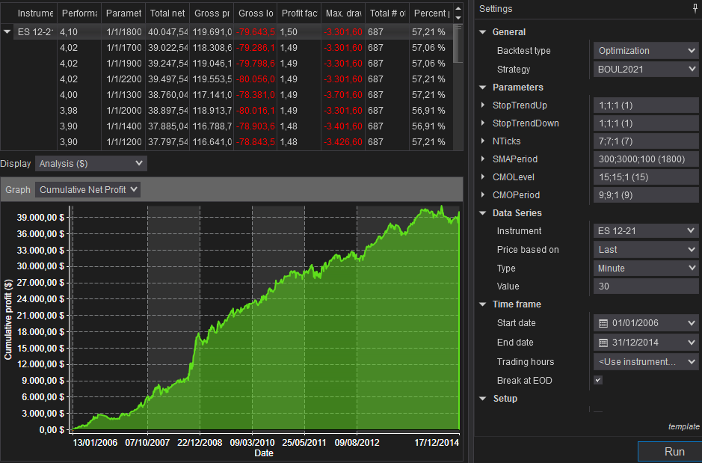
 |  |  |  |  |  |  |  |  |  | 800 | 003
 |  |  |  |  |  |  |  |  |  | 900 | 003
 |  |  |  |  |  |  |  |  |  | 1000 | 003
 |  |  |  |  |  |  |  |  |  | 1100 | 004
 |  |  |  |  |  |  |  |  |  | 1200 | 004
 |  |  |  |  |  |  |  |  |  | 1300 | 004
 |  |  |  |  |  |  |  |  |  | 1400 | 004
 |  |  |  |  |  |  |  |  |  | 1500 | 004
 |  |  |  |  |  |  |  |  |  | 1600 | 004
 |  |  |  |  |  |  |  |  |  | 1700 | 004
 |  |  |  |  |  |  |  |  |  | 1800 | 004
 |  |  |  |  |  |  |  |  |  | 1900 | 004
 |  |  |  |  |  |  |  |  |  | 2000 | 004
 |  |  |  |  |  |  |  |  |  | 2100 | 004
 |  |  |  |  |  |  |  |  |  | 2200 | 004
 |  |  |  |  |  |  |  |  |  | 2300 | 004
 |  |  |  |  |  |  |  |  |  | 2400 | 004
 |  |  |  |  |  |  |  |  |  | 2500 | 004
 |  |  |  |  |  |  |  |  |  | 2600 | 004
 |  |  |  |  |  |  |  |  |  | 2700 | 004
 |  |  |  |  |  |  |  |  |  | 2800 | 004
 |  |  |  |  |  |  |  |  |  | 2900 | 004
 |  |  |  |  |  |  |  |  |  | 3000 | 004

Instrument | Performance | SMAPeriod | Total net profit | Gross profit | Gross loss | Profit factor | Max. drawdown | Total # of trades | Percent profitable | Avg. trade | Largest losing trade
ES 12-21 | 004 | 1800 | 40,047.54 | 119,691.06 | -79,643.52 | 002 | -3,301.60 | 687 | 057% | 58.29 | -1,030.08
ES 12-21 | 004 | 1700 | 39,022.54 | 118,308.64 | -79,286.10 | 001 | -3,301.60 | 687 | 057% | 56.80 | -1,030.08
ES 12-21 | 004 | 1900 | 39,247.54 | 119,046.14 | -79,798.60 | 001 | -3,301.60 | 687 | 057% | 57.13 | -1,030.08
ES 12-21 | 004 | 2200 | 39,497.54 | 119,553.56 | -80,056.02 | 001 | -3,301.60 | 687 | 057% | 57.49 | -1,030.08
ES 12-21 | 004 | 1300 | 38,760.04 | 117,141.06 | -78,381.02 | 001 | -3,701.60 | 687 | 057% | 56.42 | -1,030.08
ES 12-21 | 004 | 2000 | 38,897.54 | 118,913.72 | -80,016.18 | 001 | -3,301.60 | 687 | 057% | 56.62 | -1,030.08
ES 12-21 | 004 | 1400 | 37,885.04 | 116,788.72 | -78,903.68 | 001 | -3,401.60 | 687 | 057% | 55.15 | -1,030.08
ES 12-21 | 004 | 1200 | 37,797.54 | 116,641.06 | -78,843.52 | 001 | -3,426.60 | 687 | 057% | 55.02 | -1,030.08
ES 12-21 | 004 | 1500 | 37,672.54 | 116,763.72 | -79,091.18 | 001 | -3,401.60 | 687 | 057% | 54.84 | -1,030.08
ES 12-21 | 004 | 2300 | 38,085.04 | 118,628.56 | -80,543.52 | 001 | -3,301.60 | 687 | 057% | 55.44 | -1,030.08
ES 12-21 | 004 | 2100 | 37,810.04 | 118,371.14 | -80,561.10 | 001 | -3,301.60 | 687 | 057% | 55.04 | -1,030.08
ES 12-21 | 004 | 500 | 35,522.54 | 111,872.68 | -76,350.14 | 001 | -2,876.60 | 687 | 059% | 51.71 | -942.58
ES 12-21 | 004 | 2400 | 36,935.04 | 118,258.64 | -81,323.60 | 001 | -3,301.60 | 687 | 057% | 53.76 | -1,030.08
ES 12-21 | 004 | 2500 | 36,947.54 | 118,133.64 | -81,186.10 | 001 | -3,301.60 | 687 | 057% | 53.78 | -1,030.08
ES 12-21 | 004 | 1600 | 36,522.54 | 116,928.96 | -80,406.42 | 001 | -3,401.60 | 687 | 056% | 53.16 | -1,030.08
ES 12-21 | 004 | 2800 | 36,760.04 | 117,933.64 | -81,173.60 | 001 | -3,301.60 | 687 | 057% | 53.51 | -1,030.08
ES 12-21 | 004 | 1100 | 36,510.04 | 116,695.74 | -80,185.70 | 001 | -3,426.60 | 687 | 058% | 53.14 | -1,030.08
ES 12-21 | 004 | 3000 | 36,710.04 | 118,063.72 | -81,353.68 | 001 | -3,301.60 | 687 | 057% | 53.44 | -1,030.08
ES 12-21 | 004 | 2900 | 36,560.04 | 117,443.80 | -80,883.76 | 001 | -3,301.60 | 687 | 057% | 53.22 | -1,030.08
ES 12-21 | 004 | 2700 | 36,435.04 | 117,608.64 | -81,173.60 | 001 | -3,301.60 | 687 | 057% | 53.03 | -1,030.08
ES 12-21 | 004 | 400 | 34,122.54 | 109,415.26 | -75,292.72 | 001 | -2,876.60 | 687 | 059% | 49.67 | -942.58
ES 12-21 | 004 | 2600 | 36,010.04 | 117,183.64 | -81,173.60 | 001 | -3,301.60 | 687 | 057% | 52.42 | -1,030.08
ES 12-21 | 004 | 600 | 34,247.54 | 111,503.16 | -77,255.62 | 001 | -3,201.60 | 687 | 058% | 49.85 | -942.58
ES 12-21 | 004 | 700 | 34,497.54 | 113,103.16 | -78,605.62 | 001 | -3,201.60 | 687 | 058% | 50.21 | -1,030.08
ES 12-21 | 003 | 1000 | 33,635.04 | 115,043.40 | -81,408.36 | 001 | -3,589.50 | 687 | 057% | 48.96 | -1,030.08
ES 12-21 | 003 | 900 | 34,097.54 | 116,548.48 | -82,450.94 | 001 | -4,126.60 | 687 | 057% | 49.63 | -1,030.08
ES 12-21 | 003 | 300 | 30,997.54 | 106,993.00 | -75,995.46 | 001 | -3,351.60 | 687 | 058% | 45.12 | -942.58
ES 12-21 | 003 | 800 | 32,360.04 | 113,716.06 | -81,356.02 | 001 | -3,589.10 | 687 | 057% | 47.10 | -1,030.08

Filtro CMO
OPTIMIZACION 2: Filtro cmo

Mercado | ES
Periodo | 2006-2014
Slippage + Comisiones: | 12$
Optimización Gruesa: | Ver imagen inferior
Plantilla de sesión | De 00:00 a 23:00
Ratio Diana | SQN
Time Frame | 30 min.

 |  |  | CMO Period |  |  | 5-11
 |  |  | CMO Level |  |  | 5-21 |  |  |  |  |  | Suma de Performance | Etiquetas de columna
 |  |  | Valores de referencia |  |  | 10- 15 |  |  |  | 0 |  | Etiquetas de fila | 0 | 1 | 2 | 3 | 4 | 5 | 6 | 7 | 8 | 9 | 10 | 11 | 12 | 13 | 14 | 15 | 16 | 17 | 18 | 19 | 20 | 21 | 22 | 23 | 24 | 25 | Total general
 |  |  |  |  |  |  |  |  |  |  |  | 5 | 3.6736509972 | 3.8275454781 | 3.8077369831 | 3.8077369831 | 3.6468582722 | 3.4968795606 | 3.5554798564 | 3.5771646354 | 3.5343587348 | 3.5343587348 | 3.5767381458 | 3.5767381458 | 3.5541064803 | 3.643855006 | 3.7284219494 | 3.783379365 | 3.7678403562 | 3.6024830681 | 3.4044618642 | 3.4511152283 | 3.4511152283 | 3.5610420931 | 3.5660506989 | 3.477960462 | 3.4081719408 | 3.4081719408 | 93.423422209
CONFIGURACIÓN DE LA OPTIMIZACIÓN. |  |  |  |  |  |  |  |  |  |  |  | 6 | 4.1130511147 | 4.1931814249 | 4.1931814249 | 4.2289103183 | 4.1334798962 | 4.1818199722 | 4.1650649219 | 4.0503949676 | 3.9764952946 | 3.9334935176 | 3.9667589906 | 3.9378140633 | 3.9761652216 | 4.077302515 | 4.0184441053 | 4.0471064958 | 3.9233074265 | 4.0151707716 | 3.9331975055 | 3.9430933438 | 4.0180449261 | 3.7928638479 | 3.7202531251 | 3.6734232786 | 3.4128122237 | 3.3627147253 | 102.98754542
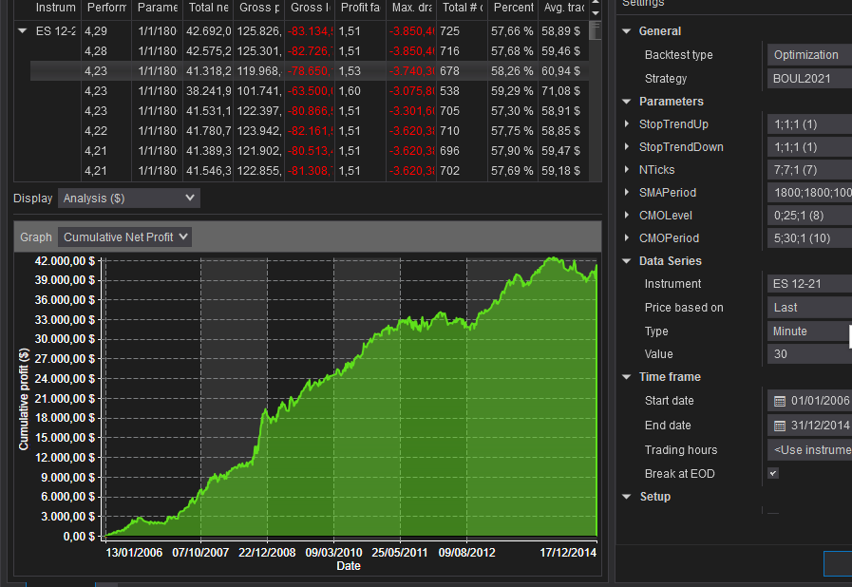
 |  |  |  |  |  |  |  |  |  |  |  | 7 | 3.7170424229 | 3.8248501053 | 3.808947789 | 3.780322212 | 3.8010066694 | 3.8593496226 | 3.8079364905 | 3.7044192309 | 3.6001303414 | 3.5091394939 | 3.3871326018 | 3.410464951 | 3.4587943729 | 3.469728934 | 3.4467399382 | 3.4730961973 | 3.5899068129 | 3.6087187377 | 3.6167289207 | 3.6203554345 | 3.6449579324 | 3.4785903172 | 3.3347010624 | 3.3347010624 | 3.2488689619 | 3.2045262858 | 92.741156901
 |  |  |  |  |  |  |  |  |  |  |  | 8 | 3.5885988646 | 3.4452321575 | 3.5094253161 | 3.5022196406 | 3.4743806973 | 3.5417709328 | 3.4921801547 | 3.4951499087 | 3.4706744456 | 3.496533848 | 3.4266680701 | 3.3669415375 | 3.4808264713 | 3.4888570715 | 3.4560494947 | 3.5192834748 | 3.7036450951 | 3.4670037289 | 3.4835195332 | 3.4483988271 | 3.4478360254 | 3.5050137466 | 3.5050137466 | 3.5305340563 | 3.546496625 | 3.5660359276 | 90.958289398
 |  |  |  |  |  |  |  |  |  |  |  | 9 | 3.4169123202 | 3.4850930584 | 3.5927827714 | 3.6896629847 | 3.7834555578 | 3.8026997507 | 3.8408146388 | 3.8325466325 | 3.9567544192 | 3.9804178539 | 4.0014421176 | 3.8520906813 | 3.8503627299 | 3.9561366187 | 4.0560898253 | 4.1027268429 | 4.1730138669 | 4.1877643747 | 4.2271113676 | 4.0002818901 | 3.9388500243 | 3.7565020562 | 3.6634776695 | 3.6229395484 | 3.5536140335 | 3.5536140335 | 99.877157668
 |  |  |  |  |  |  |  |  |  |  |  | 10 | 3.2850141143 | 3.4010397974 | 3.3575135494 | 3.5774349376 | 3.7307742311 | 3.8970222747 | 3.9104209322 | 3.9149398174 | 4.2330444876 | 4.1890138218 | 4.104947361 | 4.2124716307 | 4.2104468275 | 4.219681592 | 4.2789845171 | 4.2880247641 | 4.1690541914 | 4.0826891184 | 4.0099577924 | 3.9296325912 | 3.8649126346 | 3.7864330212 | 3.6880602404 | 3.398710443 | 3.4195932522 | 3.4404714498 | 100.60028939
 |  |  |  |  |  |  |  |  |  |  |  | 11 | 3.0480831623 | 3.1051145287 | 3.1955159687 | 3.20979958 | 3.2485263202 | 3.2623029076 | 3.3647108359 | 3.5388442041 | 3.6408104929 | 3.5890472407 | 3.614181496 | 3.7058998589 | 3.7168809025 | 3.7404332836 | 3.7490772684 | 3.9026674206 | 3.7854608943 | 3.8583613646 | 3.9166992378 | 3.9521024408 | 3.9045229359 | 3.9234844296 | 3.8693599155 | 3.7697916701 | 3.7437201525 | 3.7382077249 | 94.093606237
 |  |  |  |  |  |  |  |  |  |  |  | 12 | 2.7613699937 | 2.8407367214 | 2.9811304702 | 2.9702608334 | 3.1494302714 | 3.1868816242 | 3.2230753421 | 3.2045730096 | 2.9377810628 | 2.9012512841 | 2.9710466194 | 2.8925031869 | 2.9186186686 | 2.962846552 | 2.9002880024 | 2.9895134218 | 2.8739581996 | 3.0743961651 | 3.0758054896 | 3.1727207781 | 3.219962844 | 3.1275982985 | 3.1372852291 | 3.137461835 | 3.1759381975 | 3.2701316537 | 79.056565754
 |  |  |  |  |  |  |  |  |  |  |  | 13 | 2.9115091276 | 2.8889738274 | 2.7401185095 | 2.7303252212 | 2.7237894228 | 2.7809138749 | 3.069918313 | 3.2127014051 | 3.2934709154 | 3.3535175427 | 3.111699165 | 3.2153034978 | 3.1886227396 | 3.0630453234 | 3.0626619899 | 2.9708780528 | 2.9491688147 | 2.9724975602 | 2.8709703916 | 2.9717779341 | 2.9824391831 | 2.8439538896 | 2.8347584304 | 2.8676990894 | 2.9634669158 | 3.0668340144 | 77.641015151
 |  |  |  |  |  |  |  |  |  |  |  | 14 | 3.0087229999 | 2.9868149282 | 2.9874270116 | 2.852331059 | 2.9244391411 | 2.9298693373 | 3.1412831194 | 3.2906353016 | 3.2709261493 | 3.3924738855 | 3.365718584 | 3.3366542256 | 3.3097103445 | 3.2596676839 | 3.0949377795 | 3.060517361 | 2.9897929302 | 2.9726095494 | 2.9808053502 | 3.0689462044 | 3.0711382185 | 3.0214650273 | 2.9603039764 | 2.8358501176 | 2.887135143 | 2.8359791896 | 79.836154618
 |  |  |  |  |  |  |  |  |  |  |  | 15 | 2.4959993202 | 2.4749426156 | 2.4741219251 | 2.5180477851 | 2.6000543893 | 2.5559127344 | 2.8008585276 | 2.7937457286 | 2.7894292735 | 2.8021328956 | 2.6112779107 | 2.6222258609 | 2.6875970275 | 2.6922075366 | 2.7745162886 | 2.8134197358 | 2.7245230154 | 2.8082003401 | 2.8231095165 | 2.7975560922 | 2.7438519104 | 2.7915800233 | 2.7920501941 | 2.9402237997 | 2.9639156153 | 2.9466569288 | 70.838156991
 |  |  |  |  |  |  |  |  |  |  |  | 16 | 2.6942205662 | 2.9736098262 | 2.8804125961 | 2.9037557867 | 2.6589963466 | 2.6526558148 | 2.6967972907 | 2.5947451067 | 2.4758702059 | 2.5222147263 | 2.6598000134 | 2.5838083976 | 2.5776175865 | 2.5437239619 | 2.5752098465 | 2.5178127711 | 2.5455739229 | 2.4919464739 | 2.4759603451 | 2.5259685508 | 2.5006764312 | 2.5127166137 | 2.5553962731 | 2.5322777836 | 2.5322777836 | 2.5738225545 | 67.757867575
 |  |  |  |  |  |  |  |  |  |  |  | 17 | 2.558078374 | 2.6716958518 | 2.8283007842 | 2.5498295719 | 2.5436907505 | 2.4607979905 | 2.599076725 | 2.6168767986 | 2.808262345 | 2.8878964199 | 2.9212134062 | 2.9652705821 | 3.0565667913 | 3.0917986909 | 3.016909667 | 3.015243843 | 3.0351681017 | 3.0476970659 | 3.0675594102 | 3.0647208842 | 3.0535549237 | 3.0507175646 | 3.0507175646 | 3.0507175646 | 3.0113725599 | 3.0113725599 | 75.035106791
 |  |  |  |  |  |  |  |  |  |  |  | 18 | 2.6553705912 | 2.7290506853 | 2.7444162987 | 2.7721907329 | 2.8127310129 | 2.7625067468 | 3.0185345397 | 3.001384608 | 2.8900869981 | 2.8986660456 | 2.9163721638 | 2.9189241589 | 2.8313652348 | 2.7544388192 | 2.8704347217 | 2.8758671081 | 2.9319442419 | 2.9319442419 | 2.926757608 | 2.8495843584 | 2.8467613202 | 2.9202159899 | 2.9073397616 | 2.9073397616 | 2.9073397616 | 2.9073397616 | 74.488907273
 |  |  |  |  |  |  |  |  |  |  |  | 19 | 2.3608233496 | 2.4851114006 | 2.4799455632 | 2.7565335517 | 2.7392895993 | 2.7841966311 | 2.7682787317 | 2.810239482 | 2.8466441291 | 2.7791450656 | 2.7347048785 | 2.7487571008 | 2.7659190319 | 2.7348623356 | 2.752891337 | 2.7620252853 | 2.8352126022 | 2.8352126022 | 2.8708779035 | 2.9054740633 | 2.9054740633 | 2.9054740633 | 2.8967982032 | 2.8967982032 | 2.9174311275 | 2.9192494322 | 72.197369737
 |  |  |  |  |  |  |  |  |  |  |  | 20 | 2.2648052592 | 2.1231160473 | 2.3602851778 | 2.4355837341 | 2.4941475947 | 2.3905425517 | 2.4257846807 | 2.4006532184 | 2.3848110487 | 2.5223268415 | 2.503780149 | 2.5419764796 | 2.6931757645 | 2.6529972195 | 2.7158236229 | 2.8016605737 | 2.8148041356 | 2.855623586 | 2.855623586 | 2.8469448197 | 2.8866947893 | 2.8833706248 | 2.8833706248 | 2.8323680716 | 2.8648455619 | 2.8648455619 | 68.299961325
 |  |  |  |  |  |  |  |  |  |  |  | 21 | 2.4005274651 | 2.3671825016 | 2.4435623074 | 2.4919629808 | 2.6380440274 | 2.6295003616 | 2.6095993815 | 2.5859267823 | 2.5893341366 | 2.6529788987 | 2.6198751286 | 2.617040548 | 2.6269375815 | 2.6630806769 | 2.6763277104 | 2.6711488176 | 2.6878582534 | 2.701043634 | 2.7926355409 | 2.808927535 | 2.8414039084 | 2.8414039084 | 2.8414039084 | 2.8414039084 | 2.8589046301 | 2.8589046301 | 69.356919163
 |  |  |  |  |  |  |  |  |  |  |  | 22 | 2.4353424822 | 2.4340315334 | 2.5184336113 | 2.5373089708 | 2.6758142733 | 2.7671697072 | 2.7335191373 | 2.7363793831 | 2.684496356 | 2.656500818 | 2.7249986006 | 2.7402607624 | 2.7668974624 | 2.7778965393 | 2.7131897945 | 2.7131897945 | 2.7195347391 | 2.7327137881 | 2.8084430374 | 2.8084430374 | 2.8993708269 | 2.8993708269 | 2.8965697472 | 2.8965697472 | 2.8965697472 | 2.8965697472 | 71.069584471
 |  |  |  |  |  |  |  |  |  |  |  | 23 | 2.5423820894 | 2.6277165731 | 2.6731603912 | 2.7675151574 | 2.7696421691 | 2.700830082 | 2.6060717484 | 2.5858151404 | 2.7192237497 | 2.615472147 | 2.615472147 | 2.612647029 | 2.61516322 | 2.7377566824 | 2.7509337871 | 2.7509337871 | 2.7652246726 | 2.7652246726 | 2.831624747 | 2.8685148935 | 2.9040693103 | 2.8834262817 | 2.8834262817 | 2.8834262817 | 2.8834262817 | 2.8834262817 | 71.242525605
 |  |  |  |  |  |  |  |  |  |  |  | 24 | 2.6870640394 | 2.5438297553 | 2.5188665609 | 2.4682274403 | 2.5989325618 | 2.6533108552 | 2.61416025 | 2.6585814083 | 2.6005174589 | 2.5288633238 | 2.6053714102 | 2.5947180935 | 2.7200142947 | 2.6637578579 | 2.6835549208 | 2.7347547157 | 2.7490242679 | 2.8416624461 | 2.82850032 | 2.8906063177 | 2.8906063177 | 2.8878048589 | 2.8878048589 | 2.8032380655 | 2.8032380655 | 2.8387075291 | 70.295717994
 |  |  |  |  |  |  |  |  |  |  |  | 25 | 2.443395524 | 2.3535027458 | 2.581633887 | 2.5360429576 | 2.5855020558 | 2.5955910794 | 2.5861730618 | 2.6192281939 | 2.579992916 | 2.6730188516 | 2.6977082354 | 2.7411347806 | 2.7821198578 | 2.8294646029 | 2.8312869321 | 2.9400449363 | 2.9400449363 | 2.9400449363 | 2.9827133251 | 2.9263624843 | 2.9659306877 | 2.9659306877 | 2.9659306877 | 2.9659306877 | 2.9659306877 | 2.9659306877 | 71.960590426
 |  |  |  |  |  |  |  |  |  |  |  | 26 | 2.2644152095 | 2.2121252328 | 2.2590582871 | 2.4776592206 | 2.7368765645 | 2.7943574404 | 2.8380509487 | 2.8672416861 | 2.7570123299 | 2.8290902233 | 2.8438626315 | 2.8435520798 | 2.8792632454 | 2.8286689423 | 2.8283522988 | 2.8283522988 | 2.8283522988 | 2.8687590192 | 2.901215717 | 2.901215717 | 2.9438465909 | 2.9438465909 | 2.9438465909 | 2.9834000819 | 2.9834000819 | 2.9834000819 | 72.36922141
 |  |  |  |  |  |  |  |  |  |  |  | 27 | 2.2083916905 | 2.1272531484 | 2.5338086976 | 2.5318205164 | 2.6352170036 | 2.8592406597 | 2.9163326864 | 2.9394614542 | 3.017571932 | 2.9629053951 | 2.9516976434 | 2.8639599627 | 2.8089553018 | 2.866060062 | 2.867876796 | 2.8809795267 | 2.9206258022 | 2.9530449809 | 2.9530449809 | 2.9408274483 | 2.9408274483 | 2.9408274483 | 2.9408274483 | 2.9834000819 | 2.9834000819 | 2.9834000819 | 73.511758279
 |  |  |  |  |  |  |  |  |  |  |  | 28 | 2.4060789249 | 2.6370654696 | 2.6096203099 | 2.6274948841 | 2.626493829 | 2.7275873696 | 2.829222816 | 2.9007374292 | 2.9226202853 | 2.8268186077 | 2.8328067455 | 2.8328067455 | 2.8256356316 | 2.8256356316 | 2.8613364703 | 2.9036651231 | 2.9036651231 | 2.8486426725 | 2.8486426725 | 2.901215717 | 2.901215717 | 2.9408274483 | 2.9408274483 | 2.9408274483 | 2.9834000819 | 2.9834000819 | 73.388290684
 |  |  |  |  |  |  |  |  |  |  |  | 29 | 2.3244050078 | 2.3894991051 | 2.5575383221 | 2.5658936424 | 2.8014768396 | 2.8131700949 | 2.8394057878 | 2.8164944348 | 2.7733562449 | 2.7909805924 | 2.876606515 | 2.8777034467 | 2.8852322216 | 2.9017606824 | 2.9017606824 | 2.9017606824 | 2.8883392862 | 2.8883392862 | 2.8883392862 | 2.8883392862 | 2.9408274483 | 2.9408274483 | 2.9408274483 | 2.9408274483 | 2.9408274483 | 2.9408274483 | 73.215366137
 |  |  |  |  |  |  |  |  |  |  |  | 30 | 2.4781739729 | 2.5311979766 | 2.7241019485 | 2.6871216365 | 2.6792648582 | 2.8406678519 | 2.8504893385 | 2.9248941239 | 2.9164641267 | 2.8981815052 | 2.9057041338 | 2.8582237953 | 2.8907014796 | 2.8913687129 | 2.8913687129 | 2.8913687129 | 2.9310064798 | 2.9310064798 | 2.9310064798 | 2.9310064798 | 2.9310064798 | 2.9310064798 | 2.9310064798 | 2.8463075943 | 2.8463075943 | 2.8986553042 | 73.967608738
 |  |  |  |  |  |  |  |  |  |  |  | Total general | 72.743428983 | 73.679512496 | 75.361046462 | 75.97599234 | 77.212314355 | 77.927547829 | 79.303240257 | 79.673774091 | 79.67013988 | 79.72643958 | 79.547584864 | 79.469891602 | 80.077696492 | 80.337033534 | 80.503468459 | 81.139421108 | 81.146050467 | 81.282800664 | 81.305311929 | 81.414132357 | 81.639898126 | 81.036293586 | 80.537407615 | 79.894128092 | 79.702404556 | 79.903195619 | 2060.2101553

Instrument | Performance | CMOPeriod | CMOLevel | Total net profit | Gross profit | Gross loss | Profit factor | Max. drawdown | Total # of trades | Percent profitable | Avg. trade
ES 12-21 | 004 | 10 | 15 | 42,692.00 | 125,826.56 | -83,134.56 | 002 | -3,850.46 | 725 | 058% | 58.89
ES 12-21 | 004 | 10 | 14 | 42,575.22 | 125,301.96 | -82,726.74 | 002 | -3,850.46 | 716 | 058% | 59.46
ES 12-21 | 004 | 10 | 8 | 41,318.26 | 119,968.40 | -78,650.14 | 002 | -3,740.30 | 678 | 058% | 60.94
ES 12-21 | 004 | 6 | 3 | 38,241.96 | 101,741.98 | -63,500.02 | 002 | -3,075.80 | 538 | 059% | 71.08
ES 12-21 | 004 | 9 | 18 | 41,531.10 | 122,397.68 | -80,866.58 | 002 | -3,301.60 | 705 | 057% | 58.91
ES 12-21 | 004 | 10 | 13 | 41,780.70 | 123,942.20 | -82,161.50 | 002 | -3,620.38 | 710 | 058% | 58.85
ES 12-21 | 004 | 10 | 11 | 41,389.32 | 121,902.76 | -80,513.44 | 002 | -3,620.38 | 696 | 058% | 59.47
ES 12-21 | 004 | 10 | 12 | 41,546.34 | 122,855.10 | -81,308.76 | 002 | -3,620.38 | 702 | 058% | 59.18
ES 12-21 | 004 | 6 | 1 | 37,812.28 | 101,052.14 | -63,239.86 | 002 | -3,075.80 | 534 | 059% | 70.81
ES 12-21 | 004 | 6 | 2 | 37,812.28 | 101,052.14 | -63,239.86 | 002 | -3,075.80 | 534 | 059% | 70.81
ES 12-21 | 004 | 10 | 9 | 40,950.28 | 120,295.74 | -79,345.46 | 002 | -3,740.30 | 684 | 058% | 59.87
ES 12-21 | 004 | 9 | 17 | 41,079.16 | 121,530.50 | -80,451.34 | 002 | -3,301.60 | 698 | 057% | 58.85
ES 12-21 | 004 | 6 | 5 | 38,085.68 | 103,351.34 | -65,265.66 | 002 | -3,112.96 | 554 | 059% | 68.75
ES 12-21 | 004 | 9 | 16 | 40,919.40 | 121,260.58 | -80,341.18 | 002 | -3,301.60 | 695 | 057% | 58.88
ES 12-21 | 004 | 10 | 16 | 41,793.94 | 126,548.82 | -84,754.88 | 001 | -3,810.62 | 732 | 058% | 57.10
ES 12-21 | 004 | 6 | 6 | 38,195.44 | 104,171.26 | -65,975.82 | 002 | -3,112.96 | 557 | 059% | 68.57
ES 12-21 | 004 | 6 | 4 | 37,541.56 | 102,156.82 | -64,615.26 | 002 | -3,075.80 | 543 | 059% | 69.14
ES 12-21 | 004 | 6 | 0 | 36,624.44 | 97,388.50 | -60,764.06 | 002 | -3,075.80 | 507 | 059% | 72.24
ES 12-21 | 004 | 10 | 10 | 40,264.72 | 120,748.08 | -80,483.36 | 002 | -3,620.38 | 691 | 058% | 58.27
ES 12-21 | 004 | 9 | 15 | 40,047.54 | 119,691.06 | -79,643.52 | 002 | -3,301.60 | 687 | 057% | 58.29
ES 12-21 | 004 | 10 | 17 | 41,021.28 | 126,548.82 | -85,527.54 | 001 | -3,810.62 | 734 | 057% | 55.89
ES 12-21 | 004 | 6 | 13 | 38,064.90 | 108,337.24 | -70,272.34 | 002 | -3,075.80 | 595 | 058% | 63.97
ES 12-21 | 004 | 9 | 14 | 39,552.62 | 119,196.14 | -79,643.52 | 001 | -3,301.60 | 686 | 057% | 57.66
ES 12-21 | 004 | 6 | 7 | 37,347.38 | 104,773.60 | -67,426.22 | 002 | -3,112.96 | 564 | 059% | 66.22
ES 12-21 | 004 | 6 | 15 | 38,023.86 | 109,851.68 | -71,827.82 | 002 | -3,560.62 | 608 | 058% | 62.54
ES 12-21 | 004 | 6 | 14 | 37,716.84 | 109,184.50 | -71,467.66 | 002 | -3,560.62 | 602 | 058% | 62.65
ES 12-21 | 004 | 6 | 20 | 38,659.36 | 114,187.98 | -75,528.62 | 002 | -4,998.52 | 633 | 058% | 61.07
ES 12-21 | 004 | 6 | 17 | 37,905.48 | 110,928.62 | -73,023.14 | 002 | -4,075.86 | 619 | 058% | 61.24
ES 12-21 | 004 | 10 | 18 | 40,393.54 | 126,668.74 | -86,275.20 | 001 | -3,810.62 | 737 | 057% | 54.81
ES 12-21 | 004 | 9 | 10 | 38,509.30 | 115,814.52 | -77,305.22 | 001 | -2,584.02 | 665 | 057% | 57.91
ES 12-21 | 004 | 9 | 19 | 39,603.36 | 122,397.68 | -82,794.32 | 001 | -3,411.02 | 708 | 057% | 55.94
ES 12-21 | 004 | 9 | 9 | 38,247.20 | 115,162.18 | -76,914.98 | 001 | -2,530.88 | 660 | 057% | 57.95
ES 12-21 | 004 | 6 | 8 | 36,852.06 | 105,243.52 | -68,391.46 | 002 | -3,112.96 | 568 | 058% | 64.88
ES 12-21 | 004 | 6 | 12 | 37,050.46 | 107,025.14 | -69,974.68 | 002 | -3,262.16 | 588 | 058% | 63.01
ES 12-21 | 004 | 6 | 10 | 36,829.00 | 105,810.70 | -68,981.70 | 002 | -3,112.96 | 575 | 058% | 64.05
ES 12-21 | 004 | 9 | 8 | 38,007.36 | 114,879.76 | -76,872.40 | 001 | -2,530.88 | 658 | 057% | 57.76
ES 12-21 | 004 | 9 | 13 | 38,465.52 | 117,891.46 | -79,425.94 | 001 | -3,301.60 | 681 | 057% | 56.48
ES 12-21 | 004 | 11 | 19 | 40,052.90 | 127,600.76 | -87,547.86 | 001 | -3,628.60 | 745 | 057% | 53.76
ES 12-21 | 004 | 6 | 19 | 37,819.52 | 113,348.14 | -75,528.62 | 002 | -4,998.52 | 631 | 058% | 59.94
ES 12-21 | 004 | 9 | 20 | 39,088.12 | 122,567.60 | -83,479.48 | 001 | -3,906.34 | 711 | 057% | 54.98
ES 12-21 | 004 | 6 | 11 | 36,648.52 | 106,325.54 | -69,677.02 | 002 | -3,262.16 | 581 | 058% | 63.08
ES 12-21 | 004 | 6 | 9 | 36,491.90 | 105,243.52 | -68,751.62 | 002 | -3,112.96 | 570 | 058% | 64.02
ES 12-21 | 004 | 6 | 18 | 37,487.50 | 112,100.88 | -74,613.38 | 002 | -4,998.52 | 625 | 058% | 59.98
ES 12-21 | 004 | 10 | 19 | 39,698.22 | 126,801.16 | -87,102.94 | 001 | -3,810.62 | 741 | 057% | 53.57
ES 12-21 | 004 | 11 | 21 | 39,957.18 | 128,767.94 | -88,810.76 | 001 | -3,628.60 | 754 | 057% | 52.99
ES 12-21 | 004 | 6 | 16 | 37,001.20 | 109,851.68 | -72,850.48 | 002 | -4,165.70 | 610 | 058% | 60.66
ES 12-21 | 004 | 11 | 18 | 39,668.14 | 127,185.92 | -87,517.78 | 001 | -3,628.60 | 742 | 057% | 53.46
ES 12-21 | 004 | 10 | 7 | 37,746.80 | 115,731.70 | -77,984.90 | 001 | -3,740.30 | 665 | 058% | 56.76
ES 12-21 | 004 | 10 | 6 | 37,627.28 | 114,959.44 | -77,332.16 | 001 | -3,740.30 | 659 | 058% | 57.10
ES 12-21 | 004 | 11 | 20 | 39,727.50 | 128,328.10 | -88,600.60 | 001 | -3,628.60 | 750 | 057% | 52.97
ES 12-21 | 004 | 11 | 15 | 39,274.02 | 125,586.32 | -86,312.30 | 001 | -3,628.60 | 731 | 058% | 53.73
ES 12-21 | 004 | 10 | 5 | 37,187.84 | 113,354.76 | -76,166.92 | 001 | -3,740.30 | 652 | 058% | 57.04
ES 12-21 | 004 | 11 | 22 | 39,497.02 | 128,937.86 | -89,440.84 | 001 | -3,628.60 | 756 | 057% | 52.24
ES 12-21 | 004 | 10 | 20 | 39,107.98 | 126,801.16 | -87,693.18 | 001 | -3,810.62 | 744 | 057% | 52.56
ES 12-21 | 004 | 7 | 5 | 35,966.44 | 108,001.68 | -72,035.24 | 001 | -2,795.38 | 607 | 058% | 59.25
ES 12-21 | 004 | 11 | 17 | 39,043.54 | 126,426.16 | -87,382.62 | 001 | -3,628.60 | 737 | 057% | 52.98
ES 12-21 | 004 | 9 | 11 | 37,261.24 | 116,041.86 | -78,780.62 | 001 | -3,301.60 | 672 | 057% | 55.45
ES 12-21 | 004 | 9 | 12 | 37,385.84 | 116,811.78 | -79,425.94 | 001 | -3,301.60 | 677 | 057% | 55.22
ES 12-21 | 004 | 9 | 6 | 36,593.32 | 112,447.74 | -75,854.42 | 001 | -2,748.86 | 646 | 058% | 56.65
ES 12-21 | 004 | 9 | 7 | 36,630.42 | 113,237.58 | -76,607.16 | 001 | -2,530.88 | 651 | 057% | 56.27
ES 12-21 | 004 | 5 | 1 | 34,574.78 | 99,254.88 | -64,680.10 | 002 | -3,524.26 | 534 | 059% | 64.75
ES 12-21 | 004 | 7 | 1 | 35,107.88 | 104,754.82 | -69,646.94 | 002 | -2,790.64 | 589 | 059% | 59.61
ES 12-21 | 004 | 7 | 2 | 35,000.06 | 105,062.24 | -70,062.18 | 001 | -2,790.64 | 593 | 059% | 59.02
ES 12-21 | 004 | 7 | 6 | 35,633.62 | 108,579.02 | -72,945.40 | 001 | -3,450.46 | 611 | 058% | 58.32
ES 12-21 | 004 | 5 | 2 | 34,407.20 | 99,254.88 | -64,847.68 | 002 | -3,524.26 | 535 | 059% | 64.31
ES 12-21 | 004 | 5 | 3 | 34,407.20 | 99,254.88 | -64,847.68 | 002 | -3,524.26 | 535 | 059% | 64.31
ES 12-21 | 004 | 9 | 5 | 36,165.98 | 111,865.32 | -75,699.34 | 001 | -2,748.86 | 644 | 058% | 56.16
ES 12-21 | 004 | 7 | 4 | 35,374.26 | 107,204.42 | -71,830.16 | 001 | -2,795.38 | 603 | 058% | 58.66
ES 12-21 | 004 | 6 | 21 | 36,968.32 | 115,439.92 | -78,471.60 | 001 | -4,998.52 | 646 | 058% | 57.23
ES 12-21 | 004 | 10 | 21 | 38,427.50 | 127,153.50 | -88,726.00 | 001 | -4,167.30 | 750 | 057% | 51.24
ES 12-21 | 004 | 11 | 16 | 38,208.78 | 125,586.32 | -87,377.54 | 001 | -3,628.60 | 734 | 057% | 52.06
ES 12-21 | 004 | 9 | 4 | 35,976.14 | 111,645.40 | -75,669.26 | 001 | -2,748.86 | 642 | 058% | 56.04
ES 12-21 | 004 | 5 | 15 | 35,081.34 | 104,988.04 | -69,906.70 | 002 | -3,568.04 | 577 | 058% | 60.80
ES 12-21 | 004 | 7 | 3 | 34,909.82 | 105,744.66 | -70,834.84 | 001 | -2,790.64 | 596 | 058% | 58.57
ES 12-21 | 004 | 11 | 23 | 38,573.96 | 129,057.78 | -90,483.82 | 001 | -3,508.68 | 763 | 057% | 50.56
ES 12-21 | 004 | 5 | 16 | 35,023.52 | 105,485.30 | -70,461.78 | 001 | -3,568.04 | 581 | 059% | 60.28
ES 12-21 | 004 | 9 | 21 | 37,672.48 | 123,557.44 | -85,884.96 | 001 | -3,906.34 | 719 | 057% | 52.40
ES 12-21 | 004 | 11 | 14 | 37,617.00 | 123,811.72 | -86,194.72 | 001 | -3,628.60 | 725 | 057% | 51.89
ES 12-21 | 004 | 11 | 24 | 38,353.64 | 129,285.12 | -90,931.48 | 001 | -3,508.68 | 767 | 057% | 50.00
ES 12-21 | 004 | 11 | 13 | 37,504.90 | 123,396.88 | -85,891.98 | 001 | -3,628.60 | 720 | 058% | 52.09
ES 12-21 | 004 | 11 | 25 | 38,313.40 | 129,492.54 | -91,179.14 | 001 | -3,508.68 | 770 | 057% | 49.76
ES 12-21 | 004 | 10 | 4 | 35,485.90 | 111,610.24 | -76,124.34 | 001 | -3,740.30 | 645 | 058% | 55.02
ES 12-21 | 004 | 5 | 14 | 34,486.82 | 103,933.36 | -69,446.54 | 001 | -3,568.04 | 571 | 058% | 60.40
ES 12-21 | 004 | 6 | 22 | 36,315.58 | 115,439.92 | -79,124.34 | 001 | -4,998.52 | 649 | 058% | 55.96
ES 12-21 | 004 | 7 | 0 | 33,639.56 | 101,368.12 | -67,728.56 | 001 | -2,790.64 | 568 | 059% | 59.22
ES 12-21 | 004 | 11 | 12 | 37,200.22 | 122,674.62 | -85,474.40 | 001 | -3,628.60 | 716 | 057% | 51.96
ES 12-21 | 004 | 11 | 11 | 37,077.96 | 122,384.78 | -85,306.82 | 001 | -3,748.52 | 713 | 057% | 52.00
ES 12-21 | 004 | 7 | 7 | 34,790.64 | 108,923.94 | -74,133.30 | 001 | -3,450.46 | 617 | 058% | 56.39
ES 12-21 | 004 | 8 | 16 | 35,928.02 | 116,159.04 | -80,231.02 | 001 | -3,673.52 | 681 | 057% | 52.76
ES 12-21 | 004 | 9 | 3 | 35,026.54 | 110,628.22 | -75,601.68 | 001 | -2,748.86 | 637 | 057% | 54.99
ES 12-21 | 004 | 10 | 22 | 37,591.94 | 127,750.76 | -90,158.82 | 001 | -4,167.30 | 757 | 057% | 49.66
ES 12-21 | 004 | 5 | 0 | 32,485.00 | 94,149.06 | -61,664.06 | 002 | -3,524.26 | 500 | 059% | 64.97
ES 12-21 | 004 | 6 | 23 | 35,955.42 | 115,709.84 | -79,754.42 | 001 | -4,998.52 | 651 | 058% | 55.23
ES 12-21 | 004 | 9 | 22 | 36,814.66 | 123,627.36 | -86,812.70 | 001 | -3,906.34 | 723 | 056% | 50.92
ES 12-21 | 004 | 5 | 4 | 33,147.04 | 99,254.88 | -66,107.84 | 002 | -3,562.96 | 537 | 058% | 61.73
ES 12-21 | 004 | 7 | 20 | 35,264.38 | 115,069.60 | -79,805.22 | 001 | -4,584.48 | 664 | 057% | 53.11
ES 12-21 | 004 | 5 | 13 | 33,604.80 | 102,678.68 | -69,073.88 | 001 | -3,568.04 | 565 | 058% | 59.48
ES 12-21 | 004 | 11 | 8 | 36,011.98 | 119,108.24 | -83,096.26 | 001 | -3,748.52 | 694 | 057% | 51.89
ES 12-21 | 004 | 9 | 23 | 36,429.50 | 123,627.36 | -87,197.86 | 001 | -3,906.34 | 725 | 056% | 50.25
ES 12-21 | 004 | 7 | 19 | 35,019.46 | 114,824.68 | -79,805.22 | 001 | -4,584.48 | 663 | 057% | 52.82
ES 12-21 | 004 | 7 | 18 | 34,939.78 | 114,334.84 | -79,395.06 | 001 | -4,584.48 | 659 | 057% | 53.02
ES 12-21 | 004 | 11 | 10 | 35,911.18 | 120,240.26 | -84,329.08 | 001 | -3,748.52 | 704 | 057% | 51.01
ES 12-21 | 004 | 7 | 17 | 34,790.18 | 113,632.50 | -78,842.32 | 001 | -4,584.48 | 654 | 057% | 53.20
ES 12-21 | 004 | 5 | 17 | 34,402.80 | 107,977.48 | -73,574.68 | 001 | -4,235.62 | 590 | 058% | 58.31
ES 12-21 | 004 | 7 | 8 | 33,932.82 | 109,043.86 | -75,111.04 | 001 | -4,118.04 | 621 | 058% | 54.64
ES 12-21 | 004 | 9 | 2 | 33,932.02 | 109,098.54 | -75,166.52 | 001 | -2,568.78 | 631 | 057% | 53.77
ES 12-21 | 004 | 7 | 16 | 34,590.58 | 113,210.24 | -78,619.66 | 001 | -4,584.48 | 649 | 057% | 53.30
ES 12-21 | 004 | 11 | 9 | 35,651.42 | 119,950.42 | -84,299.00 | 001 | -3,748.52 | 701 | 057% | 50.86
ES 12-21 | 004 | 8 | 0 | 33,017.24 | 103,520.46 | -70,503.22 | 001 | -2,775.46 | 597 | 057% | 55.31
ES 12-21 | 004 | 10 | 3 | 33,923.80 | 109,993.06 | -76,069.26 | 001 | -3,740.30 | 640 | 058% | 53.01
ES 12-21 | 004 | 5 | 7 | 32,806.00 | 100,766.98 | -67,960.98 | 001 | -3,568.04 | 550 | 058% | 59.65
ES 12-21 | 004 | 5 | 10 | 32,932.94 | 101,766.58 | -68,833.64 | 001 | -3,568.04 | 557 | 058% | 59.13
ES 12-21 | 004 | 5 | 11 | 32,932.94 | 101,766.58 | -68,833.64 | 001 | -3,568.04 | 557 | 058% | 59.13
ES 12-21 | 004 | 5 | 22 | 34,740.64 | 112,036.44 | -77,295.80 | 001 | -4,191.44 | 617 | 058% | 56.31
ES 12-21 | 004 | 8 | 25 | 35,719.74 | 122,259.78 | -86,540.04 | 001 | -4,414.56 | 722 | 057% | 49.47
ES 12-21 | 004 | 5 | 21 | 34,688.30 | 111,916.52 | -77,228.22 | 001 | -4,191.44 | 615 | 058% | 56.40
ES 12-21 | 004 | 5 | 6 | 32,521.24 | 100,052.14 | -67,530.90 | 001 | -3,568.04 | 547 | 058% | 59.45
ES 12-21 | 004 | 5 | 12 | 32,737.62 | 101,811.50 | -69,073.88 | 001 | -3,568.04 | 561 | 058% | 58.36
ES 12-21 | 004 | 9 | 25 | 35,949.02 | 124,624.62 | -88,675.60 | 001 | -3,906.34 | 731 | 056% | 49.18
ES 12-21 | 004 | 9 | 24 | 35,949.02 | 124,624.62 | -88,675.60 | 001 | -3,906.34 | 731 | 056% | 49.18
ES 12-21 | 004 | 8 | 24 | 35,504.90 | 121,927.36 | -86,422.46 | 001 | -4,414.56 | 720 | 057% | 49.31
ES 12-21 | 004 | 8 | 5 | 33,047.26 | 106,743.86 | -73,696.60 | 001 | -3,523.12 | 628 | 057% | 52.62
ES 12-21 | 004 | 11 | 7 | 34,922.54 | 117,776.22 | -82,853.68 | 001 | -3,748.52 | 687 | 057% | 50.83
ES 12-21 | 004 | 5 | 9 | 32,470.84 | 100,911.90 | -68,441.06 | 001 | -3,568.04 | 552 | 058% | 58.82
ES 12-21 | 004 | 5 | 8 | 32,470.84 | 100,911.90 | -68,441.06 | 001 | -3,568.04 | 552 | 058% | 58.82
ES 12-21 | 004 | 8 | 23 | 35,230.30 | 121,042.60 | -85,812.30 | 001 | -4,414.56 | 715 | 057% | 49.27
ES 12-21 | 004 | 8 | 15 | 33,990.92 | 114,221.94 | -80,231.02 | 001 | -3,673.52 | 676 | 057% | 50.28
ES 12-21 | 004 | 8 | 2 | 32,633.62 | 105,224.74 | -72,591.12 | 001 | -3,493.04 | 611 | 057% | 53.41
ES 12-21 | 004 | 7 | 9 | 33,232.42 | 109,491.12 | -76,258.70 | 001 | -4,504.40 | 626 | 058% | 53.09
ES 12-21 | 004 | 8 | 21 | 34,813.12 | 119,995.34 | -85,182.22 | 001 | -4,414.56 | 711 | 057% | 48.96
ES 12-21 | 004 | 8 | 22 | 34,813.12 | 119,995.34 | -85,182.22 | 001 | -4,414.56 | 711 | 057% | 48.96
ES 12-21 | 004 | 8 | 3 | 32,593.38 | 105,489.58 | -72,896.20 | 001 | -3,493.04 | 614 | 057% | 53.08
ES 12-21 | 003 | 5 | 5 | 31,929.06 | 99,254.88 | -67,325.82 | 001 | -3,568.04 | 543 | 058% | 58.80
ES 12-21 | 003 | 8 | 9 | 33,148.00 | 110,025.48 | -76,877.48 | 001 | -4,250.86 | 650 | 057% | 51.00
ES 12-21 | 003 | 8 | 7 | 32,986.30 | 108,795.80 | -75,809.50 | 001 | -4,645.78 | 640 | 057% | 51.54
ES 12-21 | 003 | 8 | 6 | 32,821.86 | 107,771.20 | -74,949.34 | 001 | -4,645.78 | 633 | 057% | 51.85
ES 12-21 | 003 | 8 | 13 | 33,469.06 | 112,709.84 | -79,240.78 | 001 | -4,355.94 | 668 | 056% | 50.10
ES 12-21 | 003 | 9 | 1 | 32,794.92 | 107,931.36 | -75,136.44 | 001 | -2,568.78 | 626 | 057% | 52.39
ES 12-21 | 003 | 8 | 18 | 34,112.38 | 116,656.30 | -82,543.92 | 001 | -3,673.52 | 689 | 057% | 49.51
ES 12-21 | 003 | 8 | 12 | 33,242.12 | 111,657.50 | -78,415.38 | 001 | -4,355.94 | 661 | 057% | 50.29
ES 12-21 | 003 | 7 | 21 | 33,886.24 | 115,541.86 | -81,655.62 | 001 | -5,252.06 | 672 | 057% | 50.43
ES 12-21 | 003 | 5 | 23 | 33,955.48 | 112,036.44 | -78,080.96 | 001 | -4,203.60 | 619 | 058% | 54.86
ES 12-21 | 003 | 8 | 4 | 32,387.90 | 105,836.84 | -73,448.94 | 001 | -3,493.04 | 620 | 057% | 52.24
ES 12-21 | 003 | 7 | 15 | 33,178.48 | 111,670.40 | -78,491.92 | 001 | -4,584.48 | 644 | 057% | 51.52
ES 12-21 | 003 | 8 | 8 | 32,785.90 | 109,023.14 | -76,237.24 | 001 | -4,645.78 | 645 | 057% | 50.83
ES 12-21 | 003 | 7 | 13 | 33,091.38 | 111,068.06 | -77,976.68 | 001 | -4,504.40 | 639 | 058% | 51.79
ES 12-21 | 003 | 8 | 17 | 33,935.04 | 116,361.38 | -82,426.34 | 001 | -3,673.52 | 687 | 057% | 49.40
ES 12-21 | 003 | 7 | 12 | 32,951.54 | 110,685.64 | -77,734.10 | 001 | -4,504.40 | 637 | 058% | 51.73
ES 12-21 | 003 | 8 | 14 | 33,308.50 | 113,539.52 | -80,231.02 | 001 | -4,355.94 | 675 | 056% | 49.35
ES 12-21 | 003 | 5 | 19 | 33,321.92 | 109,377.08 | -76,055.16 | 001 | -4,191.44 | 601 | 058% | 55.44
ES 12-21 | 003 | 5 | 20 | 33,321.92 | 109,377.08 | -76,055.16 | 001 | -4,191.44 | 601 | 058% | 55.44
ES 12-21 | 003 | 8 | 19 | 33,934.24 | 117,578.56 | -83,644.32 | 001 | -3,653.60 | 697 | 056% | 48.69
ES 12-21 | 003 | 8 | 20 | 34,101.42 | 118,405.90 | -84,304.48 | 001 | -3,996.98 | 701 | 056% | 48.65
ES 12-21 | 003 | 7 | 14 | 32,881.22 | 111,068.06 | -78,186.84 | 001 | -4,584.48 | 641 | 057% | 51.30
ES 12-21 | 003 | 8 | 1 | 32,006.28 | 104,597.40 | -72,591.12 | 001 | -3,493.04 | 609 | 057% | 52.56
ES 12-21 | 003 | 10 | 25 | 35,413.80 | 128,190.60 | -92,776.80 | 001 | -4,822.38 | 765 | 056% | 46.29
ES 12-21 | 003 | 8 | 10 | 32,610.10 | 110,502.82 | -77,892.72 | 001 | -4,355.94 | 655 | 057% | 49.79
ES 12-21 | 003 | 10 | 24 | 35,193.88 | 127,970.68 | -92,776.80 | 001 | -4,822.38 | 764 | 056% | 46.07
ES 12-21 | 003 | 9 | 0 | 32,020.72 | 106,381.76 | -74,361.04 | 001 | -2,530.88 | 616 | 057% | 51.98
ES 12-21 | 003 | 6 | 24 | 34,244.46 | 117,894.60 | -83,650.14 | 001 | -4,998.52 | 663 | 057% | 51.65
ES 12-21 | 003 | 7 | 11 | 32,439.44 | 109,888.38 | -77,448.94 | 001 | -4,504.40 | 632 | 058% | 51.33
ES 12-21 | 003 | 5 | 25 | 33,310.16 | 112,036.44 | -78,726.28 | 001 | -4,203.60 | 623 | 057% | 53.47
ES 12-21 | 003 | 5 | 24 | 33,310.16 | 112,036.44 | -78,726.28 | 001 | -4,203.60 | 623 | 057% | 53.47
ES 12-21 | 003 | 5 | 18 | 32,784.82 | 108,417.32 | -75,632.50 | 001 | -4,191.44 | 596 | 058% | 55.01
ES 12-21 | 003 | 10 | 1 | 31,857.42 | 106,531.36 | -74,673.94 | 001 | -3,043.44 | 626 | 057% | 50.89
ES 12-21 | 003 | 10 | 23 | 34,973.96 | 127,750.76 | -92,776.80 | 001 | -4,822.38 | 763 | 056% | 45.84
ES 12-21 | 003 | 14 | 9 | 34,223.22 | 123,601.56 | -89,378.34 | 001 | -4,703.66 | 741 | 056% | 46.19
ES 12-21 | 003 | 7 | 10 | 32,212.10 | 109,661.04 | -77,448.94 | 001 | -4,504.40 | 630 | 057% | 51.13
ES 12-21 | 003 | 8 | 11 | 32,087.44 | 110,502.82 | -78,415.38 | 001 | -4,355.94 | 657 | 056% | 48.84
ES 12-21 | 003 | 14 | 10 | 34,030.24 | 124,148.82 | -90,118.58 | 001 | -4,703.66 | 747 | 056% | 45.56
ES 12-21 | 003 | 11 | 6 | 32,915.92 | 115,294.20 | -82,378.28 | 001 | -3,668.44 | 676 | 057% | 48.69
ES 12-21 | 003 | 6 | 25 | 33,791.72 | 117,989.52 | -84,197.80 | 001 | -4,998.52 | 666 | 057% | 50.74
ES 12-21 | 003 | 10 | 2 | 31,604.28 | 107,418.46 | -75,814.18 | 001 | -3,740.30 | 634 | 057% | 49.85
ES 12-21 | 003 | 13 | 9 | 33,172.48 | 119,000.02 | -85,827.54 | 001 | -4,412.96 | 719 | 056% | 46.14
ES 12-21 | 003 | 14 | 11 | 33,834.92 | 124,743.74 | -90,908.82 | 001 | -4,703.66 | 751 | 056% | 45.05
ES 12-21 | 003 | 7 | 22 | 32,710.84 | 116,049.28 | -83,338.44 | 001 | -6,009.88 | 677 | 057% | 48.32
ES 12-21 | 003 | 7 | 23 | 32,710.84 | 116,049.28 | -83,338.44 | 001 | -6,009.88 | 677 | 057% | 48.32
ES 12-21 | 003 | 14 | 12 | 33,577.10 | 124,863.66 | -91,286.56 | 001 | -4,703.66 | 755 | 056% | 44.47
ES 12-21 | 003 | 13 | 8 | 32,532.64 | 118,360.18 | -85,827.54 | 001 | -4,412.96 | 717 | 056% | 45.37
ES 12-21 | 003 | 14 | 7 | 32,974.02 | 121,229.70 | -88,255.68 | 001 | -4,366.10 | 731 | 056% | 45.11
ES 12-21 | 003 | 10 | 0 | 30,483.62 | 103,824.74 | -73,341.12 | 001 | -3,022.72 | 611 | 057% | 49.89
ES 12-21 | 003 | 14 | 8 | 32,943.54 | 122,321.88 | -89,378.34 | 001 | -4,703.66 | 737 | 056% | 44.70
ES 12-21 | 003 | 12 | 25 | 34,179.38 | 130,597.22 | -96,417.84 | 001 | -4,128.60 | 789 | 056% | 43.32
ES 12-21 | 003 | 11 | 5 | 31,786.64 | 113,657.10 | -81,870.46 | 001 | -3,668.44 | 667 | 057% | 47.66
ES 12-21 | 003 | 14 | 13 | 33,119.28 | 125,078.50 | -91,959.22 | 001 | -4,703.66 | 759 | 056% | 43.64
ES 12-21 | 003 | 7 | 24 | 31,932.70 | 116,234.04 | -84,301.34 | 001 | -6,177.46 | 685 | 056% | 46.62
ES 12-21 | 003 | 11 | 4 | 31,634.30 | 113,349.68 | -81,715.38 | 001 | -3,668.44 | 665 | 057% | 47.57
ES 12-21 | 003 | 12 | 6 | 31,504.96 | 114,976.62 | -83,471.66 | 001 | -4,768.44 | 688 | 056% | 45.79
ES 12-21 | 003 | 12 | 20 | 33,208.72 | 127,145.68 | -93,936.96 | 001 | -4,128.60 | 766 | 056% | 43.35
ES 12-21 | 003 | 13 | 11 | 32,376.36 | 121,559.38 | -89,183.02 | 001 | -4,611.02 | 733 | 056% | 44.17
ES 12-21 | 003 | 13 | 7 | 31,615.86 | 116,968.00 | -85,352.14 | 001 | -4,412.96 | 708 | 056% | 44.66
ES 12-21 | 003 | 11 | 3 | 31,202.28 | 112,507.50 | -81,305.22 | 001 | -3,668.44 | 659 | 057% | 47.35
ES 12-21 | 003 | 12 | 7 | 31,411.98 | 115,716.46 | -84,304.48 | 001 | -4,768.44 | 694 | 056% | 45.26
ES 12-21 | 003 | 7 | 25 | 31,522.54 | 116,234.04 | -84,711.50 | 001 | -6,197.78 | 687 | 056% | 45.88
ES 12-21 | 003 | 11 | 2 | 31,062.44 | 112,367.66 | -81,305.22 | 001 | -3,668.44 | 657 | 057% | 47.28
ES 12-21 | 003 | 13 | 12 | 32,165.80 | 122,169.14 | -90,003.34 | 001 | -4,611.02 | 740 | 056% | 43.47
ES 12-21 | 003 | 12 | 5 | 31,125.28 | 114,366.86 | -83,241.58 | 001 | -4,768.44 | 684 | 056% | 45.50
ES 12-21 | 003 | 12 | 24 | 32,934.86 | 128,580.04 | -95,645.18 | 001 | -4,128.60 | 783 | 056% | 42.06
ES 12-21 | 003 | 12 | 19 | 32,711.46 | 126,648.42 | -93,936.96 | 001 | -4,128.60 | 763 | 056% | 42.87
ES 12-21 | 003 | 12 | 4 | 30,675.68 | 113,552.02 | -82,876.34 | 001 | -4,768.44 | 679 | 056% | 45.18
ES 12-21 | 003 | 14 | 6 | 31,379.50 | 119,592.60 | -88,213.10 | 001 | -4,986.02 | 725 | 056% | 43.28
ES 12-21 | 003 | 12 | 23 | 32,492.68 | 127,877.70 | -95,385.02 | 001 | -4,128.60 | 779 | 056% | 41.71
ES 12-21 | 003 | 12 | 22 | 32,490.34 | 127,870.28 | -95,379.94 | 001 | -4,128.60 | 777 | 056% | 41.82
ES 12-21 | 003 | 12 | 21 | 32,388.00 | 127,737.86 | -95,349.86 | 001 | -4,128.60 | 775 | 056% | 41.79
ES 12-21 | 003 | 13 | 10 | 31,161.92 | 119,777.36 | -88,615.44 | 001 | -4,611.02 | 726 | 056% | 42.92
ES 12-21 | 003 | 11 | 1 | 29,943.32 | 110,273.14 | -80,329.82 | 001 | -4,063.36 | 646 | 057% | 46.35
ES 12-21 | 003 | 14 | 14 | 31,691.14 | 125,670.68 | -93,979.54 | 001 | -4,508.74 | 767 | 056% | 41.32
ES 12-21 | 003 | 17 | 13 | 33,320.36 | 135,491.34 | -102,170.98 | 001 | -5,488.02 | 808 | 056% | 41.24
ES 12-21 | 003 | 12 | 18 | 31,516.94 | 124,768.74 | -93,251.80 | 001 | -4,128.60 | 757 | 056% | 41.63
ES 12-21 | 003 | 12 | 17 | 31,502.10 | 124,748.82 | -93,246.72 | 001 | -4,128.60 | 755 | 056% | 41.72
ES 12-21 | 003 | 14 | 20 | 32,228.98 | 130,687.06 | -98,458.08 | 001 | -4,332.14 | 794 | 056% | 40.59
ES 12-21 | 003 | 13 | 6 | 30,016.66 | 114,683.64 | -84,666.98 | 001 | -4,733.28 | 698 | 056% | 43.00
ES 12-21 | 003 | 14 | 19 | 32,201.64 | 130,554.64 | -98,353.00 | 001 | -4,332.14 | 792 | 056% | 40.66
ES 12-21 | 003 | 17 | 18 | 33,264.08 | 137,275.70 | -104,011.62 | 001 | -4,918.10 | 824 | 056% | 40.37
ES 12-21 | 003 | 13 | 25 | 32,216.08 | 131,121.82 | -98,905.74 | 001 | -4,214.22 | 799 | 056% | 40.32
ES 12-21 | 003 | 17 | 19 | 33,234.00 | 137,275.70 | -104,041.70 | 001 | -4,918.10 | 825 | 056% | 40.28
ES 12-21 | 003 | 13 | 13 | 31,067.74 | 122,596.48 | -91,528.74 | 001 | -4,611.02 | 747 | 056% | 41.59
ES 12-21 | 003 | 13 | 14 | 31,097.42 | 123,018.74 | -91,921.32 | 001 | -4,611.02 | 751 | 056% | 41.41
ES 12-21 | 003 | 14 | 15 | 31,638.00 | 127,317.94 | -95,679.94 | 001 | -4,402.06 | 775 | 056% | 40.82
ES 12-21 | 003 | 17 | 12 | 32,935.60 | 135,106.58 | -102,170.98 | 001 | -5,488.02 | 805 | 056% | 40.91
ES 12-21 | 003 | 17 | 20 | 33,116.42 | 137,275.70 | -104,159.28 | 001 | -4,918.10 | 826 | 056% | 40.09
ES 12-21 | 003 | 17 | 21 | 33,086.34 | 137,275.70 | -104,189.36 | 001 | -4,918.10 | 827 | 056% | 40.01
ES 12-21 | 003 | 17 | 22 | 33,086.34 | 137,275.70 | -104,189.36 | 001 | -4,918.10 | 827 | 056% | 40.01
ES 12-21 | 003 | 17 | 23 | 33,086.34 | 137,275.70 | -104,189.36 | 001 | -4,918.10 | 827 | 056% | 40.01
ES 12-21 | 003 | 11 | 0 | 29,067.18 | 107,493.86 | -78,426.68 | 001 | -4,364.62 | 629 | 057% | 46.21
ES 12-21 | 003 | 17 | 17 | 33,044.16 | 137,055.78 | -104,011.62 | 001 | -4,918.10 | 823 | 056% | 40.15
ES 12-21 | 003 | 17 | 16 | 32,889.48 | 136,658.52 | -103,769.04 | 001 | -4,918.10 | 819 | 056% | 40.16
ES 12-21 | 003 | 14 | 21 | 31,791.08 | 131,014.40 | -99,223.32 | 001 | -4,332.14 | 799 | 056% | 39.79
ES 12-21 | 003 | 18 | 6 | 31,794.22 | 130,419.88 | -98,625.66 | 001 | -7,298.98 | 791 | 055% | 40.19
ES 12-21 | 003 | 27 | 8 | 32,738.28 | 137,367.88 | -104,629.60 | 001 | -5,522.04 | 834 | 056% | 39.25
ES 12-21 | 003 | 17 | 14 | 32,677.38 | 136,243.68 | -103,566.30 | 001 | -4,918.10 | 814 | 056% | 40.14
ES 12-21 | 003 | 17 | 15 | 32,659.80 | 136,243.68 | -103,583.88 | 001 | -4,918.10 | 815 | 056% | 40.07
ES 12-21 | 003 | 17 | 25 | 32,683.60 | 137,275.70 | -104,592.10 | 001 | -4,918.10 | 830 | 055% | 39.38
ES 12-21 | 003 | 17 | 24 | 32,683.60 | 137,275.70 | -104,592.10 | 001 | -4,918.10 | 830 | 055% | 39.38
ES 12-21 | 003 | 14 | 0 | 29,230.76 | 112,171.94 | -82,941.18 | 001 | -5,303.20 | 678 | 056% | 43.11
ES 12-21 | 003 | 18 | 7 | 31,643.82 | 130,742.14 | -99,098.32 | 001 | -7,298.98 | 796 | 056% | 39.75
ES 12-21 | 003 | 14 | 16 | 31,067.68 | 127,895.28 | -96,827.60 | 001 | -4,402.06 | 779 | 056% | 39.88
ES 12-21 | 003 | 12 | 15 | 30,300.56 | 121,946.88 | -91,646.32 | 001 | -4,748.52 | 743 | 056% | 40.78
ES 12-21 | 003 | 14 | 2 | 29,294.40 | 114,256.30 | -84,961.90 | 001 | -5,350.86 | 695 | 056% | 42.15
ES 12-21 | 003 | 14 | 1 | 29,274.88 | 113,934.04 | -84,659.16 | 001 | -5,370.78 | 689 | 056% | 42.49
ES 12-21 | 003 | 26 | 23 | 32,721.84 | 140,142.08 | -107,420.24 | 001 | -4,603.26 | 852 | 056% | 38.41
ES 12-21 | 003 | 26 | 24 | 32,721.84 | 140,142.08 | -107,420.24 | 001 | -4,603.26 | 852 | 056% | 38.41
ES 12-21 | 003 | 26 | 25 | 32,721.84 | 140,142.08 | -107,420.24 | 001 | -4,603.26 | 852 | 056% | 38.41
ES 12-21 | 003 | 27 | 23 | 32,721.84 | 140,142.08 | -107,420.24 | 001 | -4,603.26 | 852 | 056% | 38.41
ES 12-21 | 003 | 27 | 25 | 32,721.84 | 140,142.08 | -107,420.24 | 001 | -4,603.26 | 852 | 056% | 38.41
ES 12-21 | 003 | 27 | 24 | 32,721.84 | 140,142.08 | -107,420.24 | 001 | -4,603.26 | 852 | 056% | 38.41
ES 12-21 | 003 | 28 | 24 | 32,721.84 | 140,142.08 | -107,420.24 | 001 | -4,603.26 | 852 | 056% | 38.41
ES 12-21 | 003 | 28 | 25 | 32,721.84 | 140,142.08 | -107,420.24 | 001 | -4,603.26 | 852 | 056% | 38.41
ES 12-21 | 003 | 25 | 18 | 32,637.08 | 139,489.74 | -106,852.66 | 001 | -4,798.18 | 849 | 056% | 38.44
ES 12-21 | 003 | 13 | 20 | 30,800.50 | 126,637.86 | -95,837.36 | 001 | -4,591.10 | 775 | 056% | 39.74
ES 12-21 | 003 | 12 | 2 | 28,862.04 | 110,830.16 | -81,968.12 | 001 | -4,768.44 | 662 | 056% | 43.60
ES 12-21 | 003 | 14 | 18 | 31,227.04 | 129,462.46 | -98,235.42 | 001 | -4,402.06 | 787 | 056% | 39.68
ES 12-21 | 003 | 16 | 1 | 29,780.30 | 118,493.00 | -88,712.70 | 001 | -5,218.96 | 715 | 056% | 41.65
ES 12-21 | 003 | 14 | 17 | 30,895.02 | 127,895.28 | -97,000.26 | 001 | -4,402.06 | 781 | 056% | 39.56
ES 12-21 | 003 | 13 | 17 | 30,554.04 | 125,093.34 | -94,539.30 | 001 | -4,611.02 | 762 | 056% | 40.10
ES 12-21 | 003 | 13 | 19 | 30,648.16 | 126,180.44 | -95,532.28 | 001 | -4,591.10 | 773 | 056% | 39.65
ES 12-21 | 003 | 12 | 10 | 29,734.98 | 118,553.16 | -88,818.18 | 001 | -4,768.44 | 719 | 055% | 41.36
ES 12-21 | 003 | 13 | 15 | 30,302.10 | 123,501.16 | -93,199.06 | 001 | -4,611.02 | 755 | 056% | 40.14
ES 12-21 | 003 | 12 | 3 | 28,788.98 | 111,307.50 | -82,518.52 | 001 | -4,768.44 | 669 | 056% | 43.03
ES 12-21 | 003 | 25 | 21 | 32,526.92 | 139,947.16 | -107,420.24 | 001 | -4,798.18 | 851 | 056% | 38.22
ES 12-21 | 003 | 25 | 22 | 32,526.92 | 139,947.16 | -107,420.24 | 001 | -4,798.18 | 851 | 056% | 38.22
ES 12-21 | 003 | 25 | 20 | 32,526.92 | 139,947.16 | -107,420.24 | 001 | -4,798.18 | 851 | 056% | 38.22
ES 12-21 | 003 | 25 | 23 | 32,526.92 | 139,947.16 | -107,420.24 | 001 | -4,798.18 | 851 | 056% | 38.22
ES 12-21 | 003 | 25 | 25 | 32,526.92 | 139,947.16 | -107,420.24 | 001 | -4,798.18 | 851 | 056% | 38.22
ES 12-21 | 003 | 25 | 24 | 32,526.92 | 139,947.16 | -107,420.24 | 001 | -4,798.18 | 851 | 056% | 38.22
ES 12-21 | 003 | 17 | 11 | 31,696.16 | 133,031.98 | -101,335.82 | 001 | -4,927.86 | 798 | 056% | 39.72
ES 12-21 | 003 | 15 | 24 | 31,932.06 | 134,943.68 | -103,011.62 | 001 | -4,493.10 | 818 | 056% | 39.04
ES 12-21 | 003 | 13 | 24 | 31,021.56 | 129,592.14 | -98,570.58 | 001 | -4,214.22 | 793 | 056% | 39.12
ES 12-21 | 003 | 27 | 9 | 32,178.12 | 137,367.88 | -105,189.76 | 001 | -5,522.04 | 836 | 056% | 38.49
ES 12-21 | 003 | 12 | 13 | 29,813.86 | 120,139.86 | -90,326.00 | 001 | -4,748.52 | 733 | 056% | 40.67
ES 12-21 | 003 | 14 | 22 | 31,180.92 | 131,014.40 | -99,833.48 | 001 | -4,332.14 | 801 | 056% | 38.93
ES 12-21 | 003 | 27 | 17 | 32,357.00 | 139,647.16 | -107,290.16 | 001 | -4,603.26 | 850 | 056% | 38.07
ES 12-21 | 003 | 27 | 18 | 32,357.00 | 139,647.16 | -107,290.16 | 001 | -4,603.26 | 850 | 056% | 38.07
ES 12-21 | 003 | 27 | 10 | 32,125.38 | 137,882.72 | -105,757.34 | 001 | -5,223.18 | 839 | 056% | 38.29
ES 12-21 | 003 | 13 | 16 | 30,224.36 | 124,253.50 | -94,029.14 | 001 | -4,611.02 | 758 | 056% | 39.87
ES 12-21 | 003 | 15 | 25 | 31,841.82 | 135,546.02 | -103,704.20 | 001 | -4,493.10 | 821 | 056% | 38.78
ES 12-21 | 003 | 26 | 20 | 32,264.42 | 139,684.66 | -107,420.24 | 001 | -4,603.26 | 851 | 056% | 37.91
ES 12-21 | 003 | 26 | 21 | 32,264.42 | 139,684.66 | -107,420.24 | 001 | -4,603.26 | 851 | 056% | 37.91
ES 12-21 | 003 | 26 | 22 | 32,264.42 | 139,684.66 | -107,420.24 | 001 | -4,603.26 | 851 | 056% | 37.91
ES 12-21 | 003 | 27 | 19 | 32,226.92 | 139,647.16 | -107,420.24 | 001 | -4,603.26 | 851 | 056% | 37.87
ES 12-21 | 003 | 27 | 21 | 32,226.92 | 139,647.16 | -107,420.24 | 001 | -4,603.26 | 851 | 056% | 37.87
ES 12-21 | 003 | 27 | 20 | 32,226.92 | 139,647.16 | -107,420.24 | 001 | -4,603.26 | 851 | 056% | 37.87
ES 12-21 | 003 | 27 | 22 | 32,226.92 | 139,647.16 | -107,420.24 | 001 | -4,603.26 | 851 | 056% | 37.87
ES 12-21 | 003 | 28 | 21 | 32,226.92 | 139,647.16 | -107,420.24 | 001 | -4,603.26 | 851 | 056% | 37.87
ES 12-21 | 003 | 28 | 23 | 32,226.92 | 139,647.16 | -107,420.24 | 001 | -4,603.26 | 851 | 056% | 37.87
ES 12-21 | 003 | 28 | 22 | 32,226.92 | 139,647.16 | -107,420.24 | 001 | -4,603.26 | 851 | 056% | 37.87
ES 12-21 | 003 | 29 | 21 | 32,226.92 | 139,647.16 | -107,420.24 | 001 | -4,603.26 | 851 | 056% | 37.87
ES 12-21 | 003 | 29 | 20 | 32,226.92 | 139,647.16 | -107,420.24 | 001 | -4,603.26 | 851 | 056% | 37.87
ES 12-21 | 003 | 29 | 22 | 32,226.92 | 139,647.16 | -107,420.24 | 001 | -4,603.26 | 851 | 056% | 37.87
ES 12-21 | 003 | 29 | 23 | 32,226.92 | 139,647.16 | -107,420.24 | 001 | -4,603.26 | 851 | 056% | 37.87
ES 12-21 | 003 | 29 | 25 | 32,226.92 | 139,647.16 | -107,420.24 | 001 | -4,603.26 | 851 | 056% | 37.87
ES 12-21 | 003 | 29 | 24 | 32,226.92 | 139,647.16 | -107,420.24 | 001 | -4,603.26 | 851 | 056% | 37.87
ES 12-21 | 003 | 15 | 23 | 31,667.22 | 134,648.76 | -102,981.54 | 001 | -4,493.10 | 816 | 056% | 38.81
ES 12-21 | 003 | 25 | 15 | 32,142.16 | 138,994.82 | -106,852.66 | 001 | -4,798.18 | 848 | 056% | 37.90
ES 12-21 | 003 | 25 | 17 | 32,142.16 | 138,994.82 | -106,852.66 | 001 | -4,798.18 | 848 | 056% | 37.90
ES 12-21 | 003 | 25 | 16 | 32,142.16 | 138,994.82 | -106,852.66 | 001 | -4,798.18 | 848 | 056% | 37.90
ES 12-21 | 003 | 27 | 7 | 31,803.52 | 136,228.04 | -104,424.52 | 001 | -6,191.96 | 831 | 056% | 38.27
ES 12-21 | 003 | 12 | 8 | 29,041.26 | 115,918.80 | -86,877.54 | 001 | -4,768.44 | 703 | 055% | 41.31
ES 12-21 | 003 | 18 | 16 | 31,801.18 | 136,658.12 | -104,856.94 | 001 | -4,798.18 | 829 | 056% | 38.36
ES 12-21 | 003 | 18 | 17 | 31,801.18 | 136,658.12 | -104,856.94 | 001 | -4,798.18 | 829 | 056% | 38.36
ES 12-21 | 003 | 30 | 16 | 32,101.92 | 139,522.16 | -107,420.24 | 001 | -5,223.18 | 851 | 056% | 37.72
ES 12-21 | 003 | 30 | 17 | 32,101.92 | 139,522.16 | -107,420.24 | 001 | -5,223.18 | 851 | 056% | 37.72
ES 12-21 | 003 | 30 | 19 | 32,101.92 | 139,522.16 | -107,420.24 | 001 | -5,223.18 | 851 | 056% | 37.72
ES 12-21 | 003 | 30 | 18 | 32,101.92 | 139,522.16 | -107,420.24 | 001 | -5,223.18 | 851 | 056% | 37.72
ES 12-21 | 003 | 30 | 20 | 32,101.92 | 139,522.16 | -107,420.24 | 001 | -5,223.18 | 851 | 056% | 37.72
ES 12-21 | 003 | 30 | 21 | 32,101.92 | 139,522.16 | -107,420.24 | 001 | -5,223.18 | 851 | 056% | 37.72
ES 12-21 | 003 | 30 | 22 | 32,101.92 | 139,522.16 | -107,420.24 | 001 | -5,223.18 | 851 | 056% | 37.72
ES 12-21 | 003 | 14 | 5 | 29,042.80 | 116,558.24 | -87,515.44 | 001 | -5,380.94 | 715 | 056% | 40.62
ES 12-21 | 003 | 18 | 18 | 31,746.10 | 136,658.12 | -104,912.02 | 001 | -4,798.18 | 830 | 056% | 38.25
ES 12-21 | 003 | 25 | 19 | 32,069.50 | 139,489.74 | -107,420.24 | 001 | -4,798.18 | 850 | 056% | 37.73
ES 12-21 | 003 | 30 | 7 | 31,865.22 | 137,915.14 | -106,049.92 | 001 | -5,418.10 | 841 | 056% | 37.89
ES 12-21 | 003 | 14 | 4 | 28,863.12 | 115,768.40 | -86,905.28 | 001 | -5,380.94 | 711 | 056% | 40.60
ES 12-21 | 003 | 28 | 8 | 31,770.70 | 137,185.46 | -105,414.76 | 001 | -5,716.96 | 835 | 055% | 38.05
ES 12-21 | 003 | 17 | 10 | 31,111.80 | 131,644.88 | -100,533.08 | 001 | -4,927.86 | 790 | 056% | 39.38
ES 12-21 | 003 | 27 | 16 | 31,987.08 | 139,277.24 | -107,290.16 | 001 | -4,603.26 | 849 | 056% | 37.68
ES 12-21 | 003 | 18 | 21 | 31,790.62 | 137,635.46 | -105,844.84 | 001 | -4,798.18 | 836 | 055% | 38.03
ES 12-21 | 003 | 19 | 25 | 31,912.48 | 138,717.48 | -106,805.00 | 001 | -4,798.18 | 844 | 056% | 37.81
ES 12-21 | 003 | 18 | 11 | 31,150.04 | 133,064.00 | -101,913.96 | 001 | -6,570.50 | 812 | 055% | 38.36
ES 12-21 | 003 | 12 | 12 | 29,319.34 | 119,222.68 | -89,903.34 | 001 | -4,748.52 | 727 | 056% | 40.33
ES 12-21 | 003 | 19 | 24 | 31,892.56 | 138,697.56 | -106,805.00 | 001 | -4,798.18 | 843 | 056% | 37.83
ES 12-21 | 003 | 30 | 8 | 31,842.56 | 138,410.06 | -106,567.50 | 001 | -5,418.10 | 843 | 056% | 37.77
ES 12-21 | 003 | 18 | 10 | 31,057.86 | 132,374.16 | -101,316.30 | 001 | -6,570.50 | 808 | 055% | 38.44
ES 12-21 | 003 | 27 | 6 | 31,551.18 | 135,975.70 | -104,424.52 | 001 | -6,311.88 | 829 | 055% | 38.06
ES 12-21 | 003 | 13 | 0 | 27,613.64 | 106,311.04 | -78,697.40 | 001 | -4,718.84 | 642 | 056% | 43.01
ES 12-21 | 003 | 18 | 23 | 31,655.46 | 137,655.38 | -105,999.92 | 001 | -4,798.18 | 838 | 055% | 37.78
ES 12-21 | 003 | 18 | 24 | 31,655.46 | 137,655.38 | -105,999.92 | 001 | -4,798.18 | 838 | 055% | 37.78
ES 12-21 | 003 | 18 | 25 | 31,655.46 | 137,655.38 | -105,999.92 | 001 | -4,798.18 | 838 | 055% | 37.78
ES 12-21 | 003 | 18 | 22 | 31,655.46 | 137,655.38 | -105,999.92 | 001 | -4,798.18 | 838 | 055% | 37.78
ES 12-21 | 003 | 30 | 10 | 31,732.40 | 138,492.48 | -106,760.08 | 001 | -5,418.10 | 845 | 056% | 37.55
ES 12-21 | 003 | 19 | 19 | 31,757.80 | 138,470.22 | -106,712.42 | 001 | -4,798.18 | 840 | 055% | 37.81
ES 12-21 | 003 | 19 | 21 | 31,757.80 | 138,470.22 | -106,712.42 | 001 | -4,798.18 | 840 | 055% | 37.81
ES 12-21 | 003 | 19 | 20 | 31,757.80 | 138,470.22 | -106,712.42 | 001 | -4,798.18 | 840 | 055% | 37.81
ES 12-21 | 003 | 23 | 20 | 31,812.08 | 139,194.82 | -107,382.74 | 001 | -4,798.18 | 849 | 055% | 37.47
ES 12-21 | 003 | 16 | 3 | 29,222.08 | 119,310.18 | -90,088.10 | 001 | -5,104.12 | 724 | 056% | 40.36
ES 12-21 | 003 | 28 | 15 | 31,704.66 | 138,569.82 | -106,865.16 | 001 | -5,223.18 | 848 | 056% | 37.39
ES 12-21 | 003 | 28 | 16 | 31,704.66 | 138,569.82 | -106,865.16 | 001 | -5,223.18 | 848 | 056% | 37.39
ES 12-21 | 003 | 29 | 13 | 31,749.58 | 139,027.24 | -107,277.66 | 001 | -5,223.18 | 849 | 056% | 37.40
ES 12-21 | 003 | 29 | 14 | 31,749.58 | 139,027.24 | -107,277.66 | 001 | -5,223.18 | 849 | 056% | 37.40
ES 12-21 | 003 | 29 | 15 | 31,749.58 | 139,027.24 | -107,277.66 | 001 | -5,223.18 | 849 | 056% | 37.40
ES 12-21 | 003 | 12 | 9 | 28,893.20 | 117,091.06 | -88,197.86 | 001 | -4,768.44 | 710 | 055% | 40.69
ES 12-21 | 003 | 26 | 19 | 31,769.50 | 139,189.74 | -107,420.24 | 001 | -4,603.26 | 850 | 056% | 37.38
ES 12-21 | 003 | 26 | 18 | 31,769.50 | 139,189.74 | -107,420.24 | 001 | -4,603.26 | 850 | 056% | 37.38
ES 12-21 | 003 | 28 | 19 | 31,769.50 | 139,189.74 | -107,420.24 | 001 | -4,603.26 | 850 | 056% | 37.38
ES 12-21 | 003 | 28 | 20 | 31,769.50 | 139,189.74 | -107,420.24 | 001 | -4,603.26 | 850 | 056% | 37.38
ES 12-21 | 003 | 28 | 7 | 31,530.86 | 136,945.62 | -105,414.76 | 001 | -5,716.96 | 833 | 055% | 37.85
ES 12-21 | 003 | 12 | 14 | 29,363.46 | 121,004.70 | -91,641.24 | 001 | -4,748.52 | 738 | 056% | 39.79
ES 12-21 | 003 | 22 | 20 | 31,759.74 | 139,112.40 | -107,352.66 | 001 | -4,798.18 | 847 | 055% | 37.50
ES 12-21 | 003 | 22 | 21 | 31,759.74 | 139,112.40 | -107,352.66 | 001 | -4,798.18 | 847 | 055% | 37.50
ES 12-21 | 003 | 18 | 9 | 30,840.68 | 131,859.32 | -101,018.64 | 001 | -6,690.42 | 804 | 055% | 38.36
ES 12-21 | 003 | 30 | 25 | 31,891.76 | 140,142.08 | -108,250.32 | 001 | -4,603.26 | 853 | 056% | 37.39
ES 12-21 | 003 | 30 | 9 | 31,649.98 | 138,410.06 | -106,760.08 | 001 | -5,418.10 | 844 | 055% | 37.50
ES 12-21 | 003 | 19 | 22 | 31,665.22 | 138,470.22 | -106,805.00 | 001 | -4,798.18 | 841 | 055% | 37.65
ES 12-21 | 003 | 19 | 23 | 31,665.22 | 138,470.22 | -106,805.00 | 001 | -4,798.18 | 841 | 055% | 37.65
ES 12-21 | 003 | 22 | 23 | 31,729.66 | 139,112.40 | -107,382.74 | 001 | -4,798.18 | 848 | 055% | 37.42
ES 12-21 | 003 | 22 | 24 | 31,729.66 | 139,112.40 | -107,382.74 | 001 | -4,798.18 | 848 | 055% | 37.42
ES 12-21 | 003 | 22 | 22 | 31,729.66 | 139,112.40 | -107,382.74 | 001 | -4,798.18 | 848 | 055% | 37.42
ES 12-21 | 003 | 22 | 25 | 31,729.66 | 139,112.40 | -107,382.74 | 001 | -4,798.18 | 848 | 055% | 37.42
ES 12-21 | 003 | 12 | 11 | 29,054.50 | 118,957.84 | -89,903.34 | 001 | -4,748.52 | 725 | 055% | 40.08
ES 12-21 | 003 | 30 | 13 | 31,644.50 | 139,064.74 | -107,420.24 | 001 | -5,223.18 | 850 | 056% | 37.23
ES 12-21 | 003 | 30 | 15 | 31,644.50 | 139,064.74 | -107,420.24 | 001 | -5,223.18 | 850 | 056% | 37.23
ES 12-21 | 003 | 30 | 14 | 31,644.50 | 139,064.74 | -107,420.24 | 001 | -5,223.18 | 850 | 056% | 37.23
ES 12-21 | 003 | 30 | 12 | 31,637.08 | 139,057.32 | -107,420.24 | 001 | -5,223.18 | 849 | 055% | 37.26
ES 12-21 | 003 | 24 | 19 | 31,654.66 | 139,044.82 | -107,390.16 | 001 | -5,097.04 | 848 | 056% | 37.33
ES 12-21 | 003 | 24 | 20 | 31,654.66 | 139,044.82 | -107,390.16 | 001 | -5,097.04 | 848 | 056% | 37.33
ES 12-21 | 003 | 18 | 8 | 30,580.92 | 130,944.48 | -100,363.56 | 001 | -7,597.84 | 801 | 055% | 38.18
ES 12-21 | 003 | 13 | 1 | 27,699.54 | 108,977.82 | -81,278.28 | 001 | -4,798.92 | 662 | 056% | 41.84
ES 12-21 | 003 | 29 | 17 | 31,607.00 | 139,027.24 | -107,420.24 | 001 | -5,223.18 | 850 | 056% | 37.18
ES 12-21 | 003 | 29 | 16 | 31,607.00 | 139,027.24 | -107,420.24 | 001 | -5,223.18 | 850 | 056% | 37.18
ES 12-21 | 003 | 29 | 18 | 31,607.00 | 139,027.24 | -107,420.24 | 001 | -5,223.18 | 850 | 056% | 37.18
ES 12-21 | 003 | 29 | 19 | 31,607.00 | 139,027.24 | -107,420.24 | 001 | -5,223.18 | 850 | 056% | 37.18
ES 12-21 | 003 | 17 | 9 | 30,537.20 | 130,130.04 | -99,592.84 | 001 | -6,431.40 | 785 | 056% | 38.90
ES 12-21 | 003 | 24 | 21 | 31,624.58 | 139,044.82 | -107,420.24 | 001 | -5,097.04 | 849 | 055% | 37.25
ES 12-21 | 003 | 24 | 22 | 31,624.58 | 139,044.82 | -107,420.24 | 001 | -5,097.04 | 849 | 055% | 37.25
ES 12-21 | 003 | 14 | 24 | 30,795.36 | 132,774.16 | -101,978.80 | 001 | -5,249.38 | 808 | 055% | 38.11
ES 12-21 | 003 | 20 | 20 | 31,547.64 | 138,327.64 | -106,780.00 | 001 | -4,798.18 | 842 | 055% | 37.47
ES 12-21 | 003 | 29 | 12 | 31,482.40 | 138,192.48 | -106,710.08 | 001 | -5,223.18 | 845 | 056% | 37.26
ES 12-21 | 003 | 23 | 21 | 31,594.50 | 139,194.82 | -107,600.32 | 001 | -4,917.02 | 850 | 055% | 37.17
ES 12-21 | 003 | 23 | 22 | 31,594.50 | 139,194.82 | -107,600.32 | 001 | -4,917.02 | 850 | 055% | 37.17
ES 12-21 | 003 | 23 | 23 | 31,594.50 | 139,194.82 | -107,600.32 | 001 | -4,917.02 | 850 | 055% | 37.17
ES 12-21 | 003 | 23 | 25 | 31,594.50 | 139,194.82 | -107,600.32 | 001 | -4,917.02 | 850 | 055% | 37.17
ES 12-21 | 003 | 23 | 24 | 31,594.50 | 139,194.82 | -107,600.32 | 001 | -4,917.02 | 850 | 055% | 37.17
ES 12-21 | 003 | 20 | 21 | 31,512.48 | 138,347.56 | -106,835.08 | 001 | -4,798.18 | 844 | 055% | 37.34
ES 12-21 | 003 | 20 | 22 | 31,512.48 | 138,347.56 | -106,835.08 | 001 | -4,798.18 | 844 | 055% | 37.34
ES 12-21 | 003 | 27 | 15 | 31,529.66 | 138,819.82 | -107,290.16 | 001 | -4,603.26 | 848 | 056% | 37.18
ES 12-21 | 003 | 16 | 2 | 28,969.74 | 118,952.76 | -89,983.02 | 001 | -4,999.04 | 722 | 056% | 40.12
ES 12-21 | 003 | 26 | 12 | 31,407.80 | 137,907.72 | -106,499.92 | 001 | -5,343.10 | 840 | 055% | 37.39
ES 12-21 | 003 | 29 | 11 | 31,399.98 | 138,110.06 | -106,710.08 | 001 | -5,223.18 | 844 | 055% | 37.20
ES 12-21 | 003 | 29 | 10 | 31,385.14 | 138,002.64 | -106,617.50 | 001 | -5,223.18 | 842 | 055% | 37.27
ES 12-21 | 003 | 18 | 15 | 31,098.84 | 135,800.70 | -104,701.86 | 001 | -4,798.18 | 827 | 056% | 37.60
ES 12-21 | 003 | 12 | 16 | 29,265.00 | 122,506.64 | -93,241.64 | 001 | -4,748.52 | 750 | 056% | 39.02
ES 12-21 | 003 | 13 | 18 | 29,561.06 | 125,093.34 | -95,532.28 | 001 | -4,611.02 | 768 | 056% | 38.49
ES 12-21 | 003 | 19 | 18 | 31,362.88 | 138,075.30 | -106,712.42 | 001 | -4,798.18 | 839 | 055% | 37.38
ES 12-21 | 003 | 18 | 14 | 30,969.16 | 135,103.44 | -104,134.28 | 001 | -5,097.04 | 823 | 056% | 37.63
ES 12-21 | 003 | 26 | 17 | 31,399.58 | 138,819.82 | -107,420.24 | 001 | -4,603.26 | 849 | 055% | 36.98
ES 12-21 | 003 | 23 | 19 | 31,404.66 | 138,787.40 | -107,382.74 | 001 | -5,097.04 | 848 | 055% | 37.03
ES 12-21 | 003 | 27 | 14 | 31,384.74 | 138,674.90 | -107,290.16 | 001 | -4,603.26 | 847 | 055% | 37.05
ES 12-21 | 003 | 13 | 23 | 29,907.12 | 128,199.96 | -98,292.84 | 001 | -4,637.80 | 786 | 056% | 38.05
ES 12-21 | 003 | 26 | 7 | 30,963.68 | 135,875.70 | -104,912.02 | 001 | -5,631.80 | 829 | 055% | 37.35
ES 12-21 | 003 | 27 | 13 | 31,364.82 | 138,654.98 | -107,290.16 | 001 | -4,603.26 | 846 | 055% | 37.07
ES 12-21 | 003 | 20 | 24 | 31,364.82 | 138,717.48 | -107,352.66 | 001 | -4,798.18 | 846 | 055% | 37.07
ES 12-21 | 003 | 20 | 25 | 31,364.82 | 138,717.48 | -107,352.66 | 001 | -4,798.18 | 846 | 055% | 37.07
ES 12-21 | 003 | 27 | 11 | 31,247.64 | 137,890.14 | -106,642.50 | 001 | -5,223.18 | 842 | 055% | 37.11
ES 12-21 | 003 | 28 | 14 | 31,227.32 | 138,092.48 | -106,865.16 | 001 | -5,223.18 | 846 | 055% | 36.91
ES 12-21 | 003 | 27 | 5 | 30,891.42 | 135,285.86 | -104,394.44 | 001 | -6,311.88 | 826 | 055% | 37.40
ES 12-21 | 003 | 21 | 25 | 31,312.08 | 138,912.40 | -107,600.32 | 001 | -4,722.10 | 849 | 055% | 36.88
ES 12-21 | 003 | 21 | 24 | 31,312.08 | 138,912.40 | -107,600.32 | 001 | -4,722.10 | 849 | 055% | 36.88
ES 12-21 | 003 | 30 | 11 | 31,267.16 | 138,687.40 | -107,420.24 | 001 | -5,223.18 | 848 | 055% | 36.87
ES 12-21 | 003 | 20 | 17 | 31,182.80 | 137,870.22 | -106,687.42 | 001 | -4,798.18 | 840 | 055% | 37.12
ES 12-21 | 003 | 20 | 18 | 31,182.80 | 137,870.22 | -106,687.42 | 001 | -4,798.18 | 840 | 055% | 37.12
ES 12-21 | 003 | 14 | 3 | 28,061.18 | 114,508.64 | -86,447.46 | 001 | -5,380.94 | 704 | 056% | 39.86
ES 12-21 | 003 | 30 | 6 | 30,987.88 | 137,037.80 | -106,049.92 | 001 | -5,418.10 | 839 | 055% | 36.93
ES 12-21 | 003 | 18 | 19 | 30,960.94 | 136,658.12 | -105,697.18 | 001 | -4,798.18 | 832 | 055% | 37.21
ES 12-21 | 003 | 28 | 17 | 31,149.58 | 138,569.82 | -107,420.24 | 001 | -5,223.18 | 849 | 055% | 36.69
ES 12-21 | 003 | 28 | 18 | 31,149.58 | 138,569.82 | -107,420.24 | 001 | -5,223.18 | 849 | 055% | 36.69
ES 12-21 | 003 | 20 | 19 | 31,090.22 | 137,870.22 | -106,780.00 | 001 | -4,798.18 | 841 | 055% | 36.97
ES 12-21 | 003 | 18 | 20 | 30,930.86 | 136,658.12 | -105,727.26 | 001 | -4,798.18 | 833 | 055% | 37.13
ES 12-21 | 003 | 19 | 8 | 30,667.22 | 134,453.84 | -103,786.62 | 001 | -5,319.30 | 816 | 055% | 37.58
ES 12-21 | 003 | 30 | 23 | 31,271.84 | 139,522.16 | -108,250.32 | 001 | -5,223.18 | 852 | 056% | 36.70
ES 12-21 | 003 | 30 | 24 | 31,271.84 | 139,522.16 | -108,250.32 | 001 | -5,223.18 | 852 | 056% | 36.70
ES 12-21 | 003 | 13 | 21 | 29,482.52 | 126,727.70 | -97,245.18 | 001 | -4,591.10 | 781 | 056% | 37.75
ES 12-21 | 003 | 26 | 10 | 30,998.04 | 137,355.38 | -106,357.34 | 001 | -5,641.96 | 837 | 055% | 37.03
ES 12-21 | 003 | 26 | 11 | 31,000.38 | 137,500.30 | -106,499.92 | 001 | -5,641.96 | 839 | 055% | 36.95
ES 12-21 | 003 | 24 | 17 | 31,044.90 | 138,217.48 | -107,172.58 | 001 | -5,097.04 | 845 | 056% | 36.74
ES 12-21 | 003 | 21 | 21 | 31,117.16 | 138,717.48 | -107,600.32 | 001 | -4,917.02 | 848 | 055% | 36.69
ES 12-21 | 003 | 21 | 22 | 31,117.16 | 138,717.48 | -107,600.32 | 001 | -4,917.02 | 848 | 055% | 36.69
ES 12-21 | 003 | 21 | 23 | 31,117.16 | 138,717.48 | -107,600.32 | 001 | -4,917.02 | 848 | 055% | 36.69
ES 12-21 | 003 | 21 | 20 | 31,117.16 | 138,717.48 | -107,600.32 | 001 | -4,917.02 | 848 | 055% | 36.69
ES 12-21 | 003 | 12 | 1 | 27,310.10 | 108,837.98 | -81,527.88 | 001 | -4,768.44 | 655 | 056% | 41.69
ES 12-21 | 003 | 30 | 5 | 30,880.46 | 136,930.38 | -106,049.92 | 001 | -5,418.10 | 838 | 055% | 36.85
ES 12-21 | 003 | 29 | 6 | 30,768.36 | 136,120.62 | -105,352.26 | 001 | -5,716.96 | 833 | 055% | 36.94
ES 12-21 | 003 | 24 | 25 | 31,201.92 | 139,452.24 | -108,250.32 | 001 | -4,798.18 | 851 | 055% | 36.67
ES 12-21 | 003 | 26 | 6 | 30,589.08 | 134,990.94 | -104,401.86 | 001 | -5,631.80 | 824 | 055% | 37.12
ES 12-21 | 003 | 14 | 25 | 30,332.46 | 133,146.42 | -102,813.96 | 001 | -5,129.46 | 813 | 055% | 37.31
ES 12-21 | 003 | 14 | 23 | 30,060.60 | 131,434.32 | -101,373.72 | 001 | -4,763.02 | 805 | 055% | 37.34
ES 12-21 | 003 | 19 | 17 | 30,955.46 | 137,667.88 | -106,712.42 | 001 | -5,097.04 | 838 | 055% | 36.94
ES 12-21 | 003 | 19 | 16 | 30,955.46 | 137,667.88 | -106,712.42 | 001 | -5,097.04 | 838 | 055% | 36.94
ES 12-21 | 003 | 13 | 22 | 29,549.70 | 127,842.54 | -98,292.84 | 001 | -4,637.80 | 785 | 056% | 37.64
ES 12-21 | 003 | 28 | 11 | 30,890.22 | 137,520.22 | -106,630.00 | 001 | -5,522.04 | 841 | 055% | 36.73
ES 12-21 | 003 | 28 | 10 | 30,890.22 | 137,520.22 | -106,630.00 | 001 | -5,522.04 | 841 | 055% | 36.73
ES 12-21 | 003 | 20 | 23 | 30,994.90 | 138,347.56 | -107,352.66 | 001 | -4,798.18 | 845 | 055% | 36.68
ES 12-21 | 003 | 23 | 18 | 30,977.32 | 138,329.98 | -107,352.66 | 001 | -5,097.04 | 846 | 055% | 36.62
ES 12-21 | 003 | 18 | 12 | 30,342.22 | 133,503.84 | -103,161.62 | 001 | -6,570.50 | 816 | 055% | 37.18
ES 12-21 | 003 | 25 | 14 | 30,892.56 | 137,745.22 | -106,852.66 | 001 | -5,418.10 | 843 | 055% | 36.65
ES 12-21 | 003 | 25 | 13 | 30,872.64 | 137,725.30 | -106,852.66 | 001 | -5,418.10 | 842 | 055% | 36.67
ES 12-21 | 003 | 28 | 6 | 30,551.18 | 135,273.36 | -104,722.18 | 001 | -5,936.88 | 829 | 055% | 36.85
ES 12-21 | 003 | 26 | 9 | 30,833.20 | 137,160.46 | -106,327.26 | 001 | -5,836.88 | 835 | 055% | 36.93
...

StopTrendUp
...
Mercado | ES
Slippage + Comisiones: | 12$
Optimización Gruesa: | Ver imagen inferior |  |  |  | Rango StopTrendUp |  | 0,7-1,1
Plantilla de sesión | De 00:00 a 23:00 |  |  |  | Referencia |  | 0,8
Ratio Diana | SQN
Time Frame | 30 min.

SQN - StopTrendUp
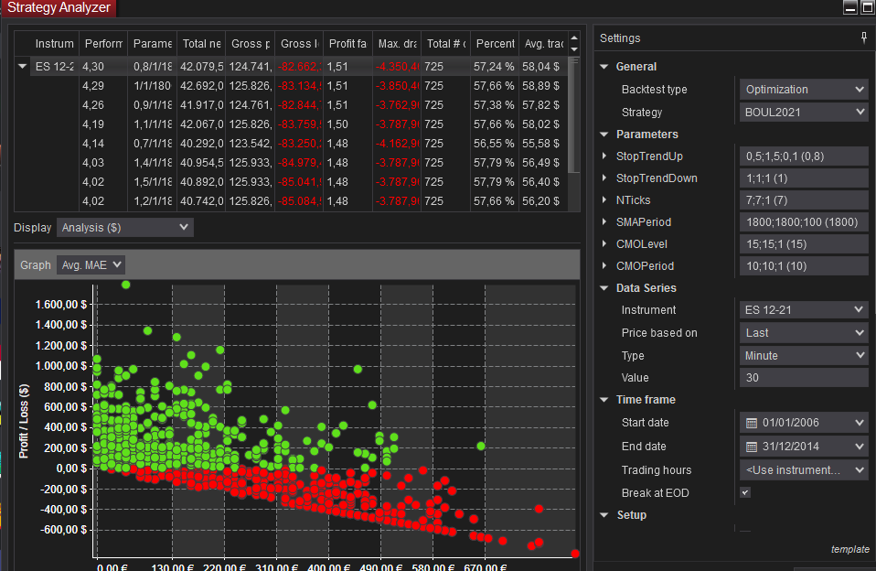
 |  |  |  |  |  |  |  |  |  |  |  | StopTrendUp | Performance
CONFIGURACIÓN DE LA OPTIMIZACIÓN. |  |  |  |  |  |  |  |  |  |  |  | 0.5 | 003
 |  |  |  |  |  |  |  |  |  |  |  | 0.6 | 004
 |  |  |  |  |  |  |  |  |  |  |  | 0.7 | 004
 |  |  |  |  |  |  |  |  |  |  |  | 0.8 | 004
 |  |  |  |  |  |  |  |  |  |  |  | 0.9 | 004
 |  |  |  |  |  |  |  |  |  |  |  | 1 | 004
 |  |  |  |  |  |  |  |  |  |  |  | 1.1 | 004
 |  |  |  |  |  |  |  |  |  |  |  | 1.2 | 004
 |  |  |  |  |  |  |  |  |  |  |  | 1.3 | 004
 |  |  |  |  |  |  |  |  |  |  |  | 1.4 | 004
 |  |  |  |  |  |  |  |  |  |  |  | 1.5 | 004

Instrument | Performance | Stop Trend Up | Total net profit | Gross profit | Gross loss | Profit factor | Max. drawdown | Total # of trades | Percent profitable | Avg. trade | Largest losing trade
ES 12-21 | 004 | 0.8 | 42,079.50 | 124,741.80 | -82,662.30 | 1.51 | -4,350.46 | 725 | 057% | 58.04 | -830.08
ES 12-21 | 004 | 1 | 42,692.00 | 125,826.56 | -83,134.56 | 1.51 | -3,850.46 | 725 | 058% | 58.89 | -1,030.08
ES 12-21 | 004 | 0.9 | 41,917.00 | 124,761.72 | -82,844.72 | 1.51 | -3,762.96 | 725 | 057% | 57.82 | -930.08
ES 12-21 | 004 | 1.1 | 42,067.00 | 125,826.56 | -83,759.56 | 1.50 | -3,787.96 | 725 | 058% | 58.02 | -1,142.58
ES 12-21 | 004 | 0.7 | 40,292.00 | 123,542.20 | -83,250.20 | 1.48 | -4,162.96 | 725 | 057% | 55.58 | -730.08
ES 12-21 | 004 | 1.4 | 40,954.50 | 125,933.98 | -84,979.48 | 1.48 | -3,787.96 | 725 | 058% | 56.49 | -1,167.58
ES 12-21 | 004 | 1.5 | 40,892.00 | 125,933.98 | -85,041.98 | 1.48 | -3,787.96 | 725 | 058% | 56.40 | -1,030.08
...

StopTrendDown
...
Mercado | ES
Periodo | 2006-2014
Slippage + Comisones: | 12$
Optimización Gruesa: | Ver imagen inferior
Plantilla de sesión | De 00:00 a 23:00
Ratio Diana | SQN
Time Frame | 30 min. |  | Rango STDown |  |  | 1,1 - 1,3
 |  |  | Referemcia |  |  | 1,2

SQN - StopTrendDown
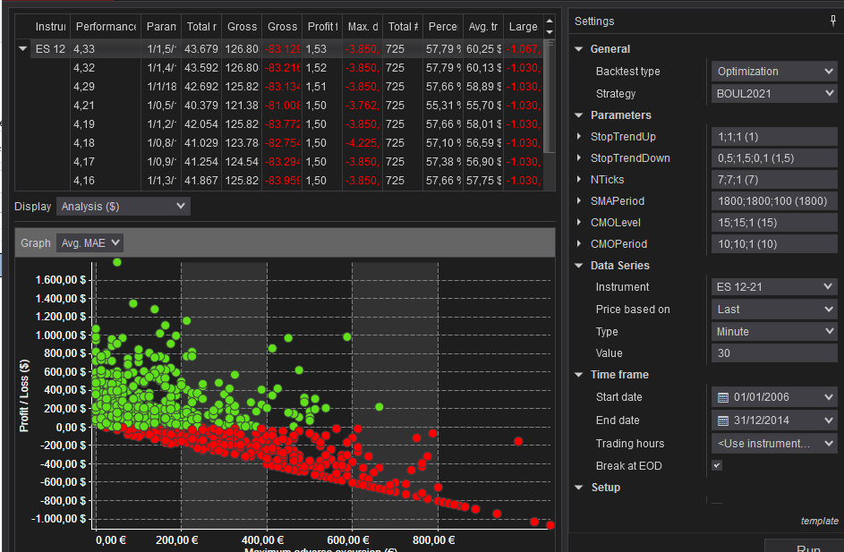
CONFIGURACIÓN DE LA OPTIMIZACIÓN. |  |  |  |  |  |  |  |  |  |  |  | StopTrendDown | Performance
 |  |  |  |  |  |  |  |  |  |  |  | 0.5 | 004
 |  |  |  |  |  |  |  |  |  |  |  | 0.6 | 004
 |  |  |  |  |  |  |  |  |  |  |  | 0.7 | 004
 |  |  |  |  |  |  |  |  |  |  |  | 0.8 | 004
 |  |  |  |  |  |  |  |  |  |  |  | 0.9 | 004
 |  |  |  |  |  |  |  |  |  |  |  | 1 | 004
 |  |  |  |  |  |  |  |  |  |  |  | 1.1 | 004
 |  |  |  |  |  |  |  |  |  |  |  | 1.2 | 004
 |  |  |  |  |  |  |  |  |  |  |  | 1.3 | 004
 |  |  |  |  |  |  |  |  |  |  |  | 1.4 | 004
 |  |  |  |  |  |  |  |  |  |  |  | 1.5 | 004

 |  |  |  |  |  |  |  |  |  |  |  | Dado que en esta situación resulta dificil salir de dudas en la elección de la zona robusta compararemos los gráficos del MAE

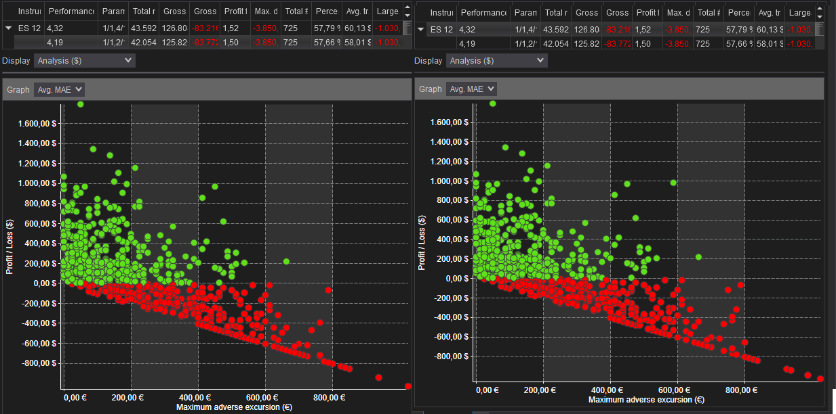

 |  |  |  |  |  |  |  |  |  |  |  | La imagen de la derecha corresponde al MAE asociado a un StopTrendDown de 1,4, mientras que el de la izquierda corresponde a uno de 1,2

 |  |  |  |  |  |  |  |  |  |  |  | Como podemos observar en el segundo caso los trades perdedores se encuentran más alejados del trade con mayor MAE asociado, dándose Drawdown menores.

 |  |  |  |  |  |  |  |  |  |  |  | En el caso de la izquierda habrá algún trade aislado más que se de la vuelta resultando positivo y dando una contribución mayor al Net Profit total de la estrategia,
 |  |  |  |  |  |  |  |  |  |  |  | pero conforme a lo dicho antes nos quedaremos con la solución primera por parecernos más estable.

Instrument | Performance | StopTrendDown | Total net profit | Gross profit | Gross loss | Profit factor | Max. drawdown | Total # of trades | Percent profitable | Avg. trade | Largest losing trade
ES 12-21 | 004 | 1.5 | 43,679.50 | 126,808.98 | -83,129.48 | 1.53 | -3,850.46 | 725 | 058% | 60.25 | -1,067.58
ES 12-21 | 004 | 1.4 | 43,592.00 | 126,808.98 | -83,216.98 | 1.52 | -3,850.46 | 725 | 058% | 60.13 | -1,030.08
ES 12-21 | 004 | 1 | 42,692.00 | 125,826.56 | -83,134.56 | 1.51 | -3,850.46 | 725 | 058% | 58.89 | -1,030.08
ES 12-21 | 004 | 0.5 | 40,379.50 | 121,387.92 | -81,008.42 | 1.50 | -3,762.96 | 725 | 055% | 55.70 | -1,030.08
ES 12-21 | 004 | 1.2 | 42,054.50 | 125,826.56 | -83,772.06 | 1.50 | -3,850.46 | 725 | 058% | 58.01 | -1,030.08
ES 12-21 | 004 | 0.8 | 41,029.50 | 123,784.38 | -82,754.88 | 1.50 | -4,225.46 | 725 | 057% | 56.59 | -1,030.08
ES 12-21 | 004 | 0.9 | 41,254.50 | 124,549.22 | -83,294.72 | 1.50 | -3,850.46 | 725 | 057% | 56.90 | -1,030.08
...

NTicks
...
Mercado | ES
Slippage + Comisiones: | 12$
Optimización Gruesa: | Ver imagen inferior
Plantilla de sesión | De 00:00 a 23:00
Ratio Diana | SQN
Time Frame | 30 min.
 |  | Rango Número Ticks | 9 a 12 | Period | Performance
 |  | Referencia | 10 | 1 | 004
 |  |  |  | 2 | 004
 |  |  |  | 3 | 004
 |  |  |  | 4 | 004
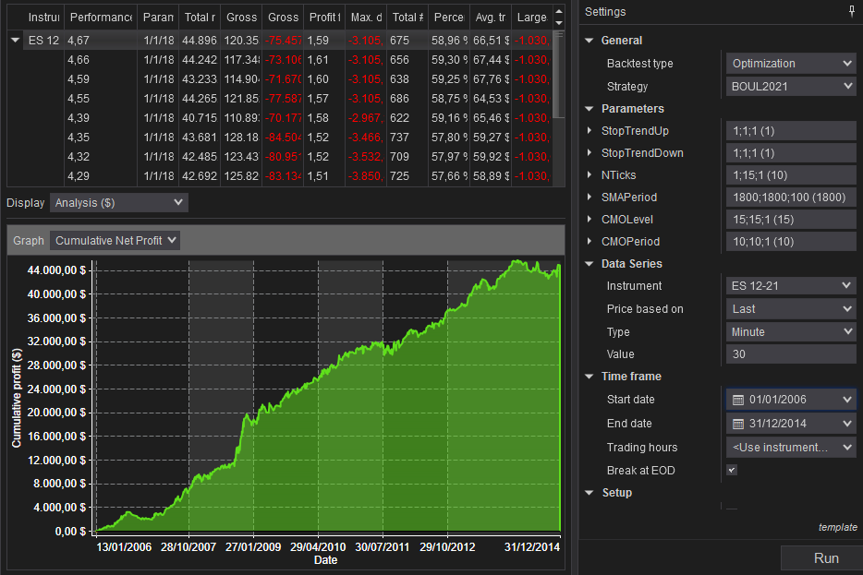
CONFIGURACIÓN DE LA OPTIMIZACIÓN. |  |  |  | 5 | 004
 |  |  |  | 6 | 004
 |  |  |  | 7 | 004
 |  |  |  | 8 | 004
 |  |  |  | 9 | 005
 |  |  |  | 10 | 005
 |  |  |  | 11 | 005
 |  |  |  | 12 | 005
 |  |  |  | 13 | 004
 |  |  |  | 14 | 004
 |  |  |  | 15 | 004
...

Top Parameter
TOP PARAMETER

Mercado | ES |  |  |  | TOP
Periodo | 2006-2014 |  |  |  | SMA Periodo | CMO Periodo | CMO Nivel | StopTrendUp | StopTrendDown | Nticks
Slippage + Comisiones: | 12$ |  |  |  | 1900 | 10 | 15 | 1 | 1,2 | 10
Optimización Gruesa: | Ver imagen inferior
Plantilla de sesión | De 00:00 a 23:00
Ratio Diana | SQN
Time Frame | 30 min.

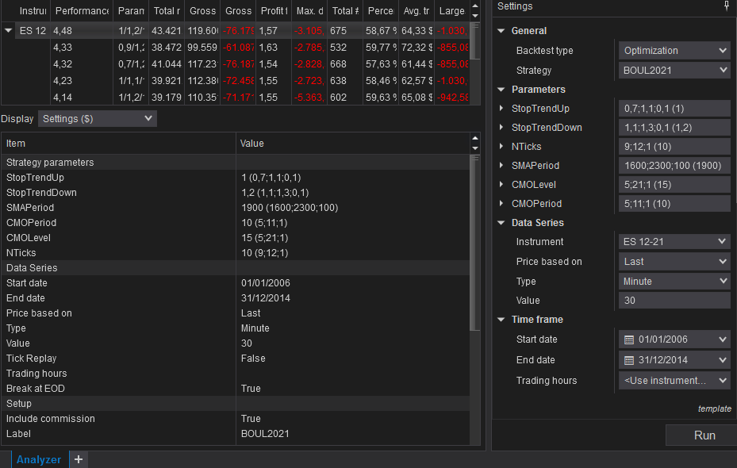
CONFIGURACIÓN DE LA OPTIMIZACIÓN

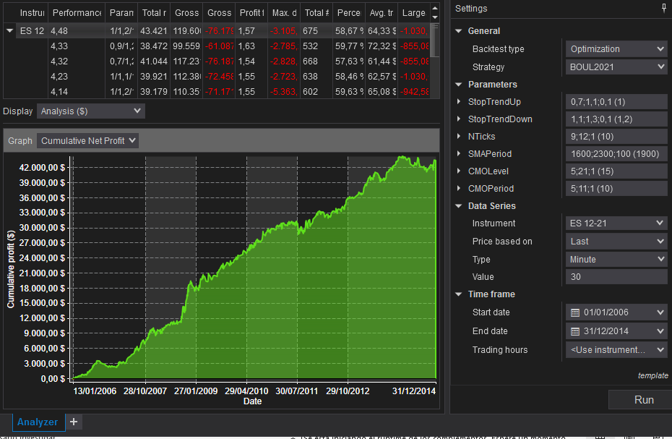
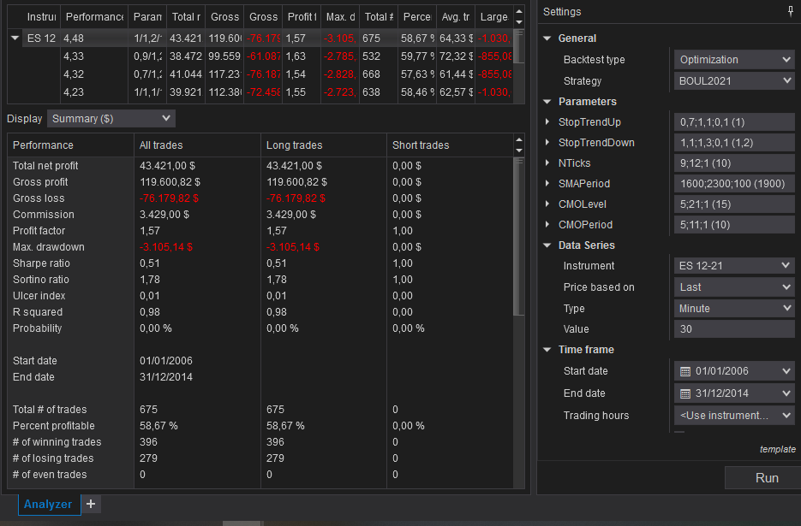

Trade number | Instrument | Account | Strategy | Market pos. | Qty | Entry price | Exit price | Entry time | Exit time | Entry name | Exit name | Profit | Cum. net profit | Commission | MAE
1 | ES 12-21 | Backtest | BOUL2021 | Long | 1 | 1293,75 | 1293,00 | 1/13/06 | 1/13/06 | Enter Up Trend | Exit Up Trend | -42.58 | -42.58 | 5.08 | 125.00
2 | ES 12-21 | Backtest | BOUL2021 | Long | 1 | 1290,75 | 1294,25 | 1/16/06 | 1/16/06 | Enter Up Trend | Exit Up Trend | 169.92 | 127.34 | 5.08 | 100.00
3 | ES 12-21 | Backtest | BOUL2021 | Long | 1 | 1281,25 | 1277,50 | 1/18/06 | 1/18/06 | Enter Down Trend | Exit Down Trend | -192.58 | -65.24 | 5.08 | 300.00
4 | ES 12-21 | Backtest | BOUL2021 | Long | 1 | 1264,50 | 1268,75 | 1/23/06 | 1/23/06 | Enter Down Trend | Exit Down Trend | 207.42 | 142.18 | 5.08 | 37.50
5 | ES 12-21 | Backtest | BOUL2021 | Long | 1 | 1279,50 | 1279,75 | 2/1/06 | 2/1/06 | Enter Down Trend | Exit Down Trend | 7.42 | 149.60 | 5.08 | 125.00
...

Test Sensibilidad
TEST SENSIBILIDAD

Mercado | ES
Periodo | 2006-2014
Slippage + Comisiones: | 12$
Optimización Gruesa: | Ver imagen inferior
Plantilla de sesión | De 00:00 a 23:00
Ratio Diana | SQN
Time Frame | 30 min.

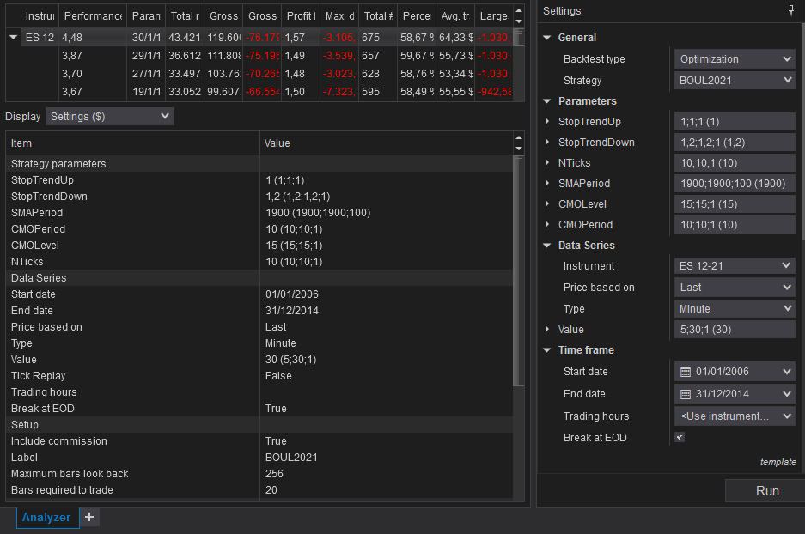
 | Performance
5 | 0.703
6 | 1.022
7 | 0.855
8 | 1.845
9 | 1.650
10 | 1.811
11 | 2.503
12 | 2.707
13 | 2.702
14 | 2.941
15 | 2.722
16 | 3.297
17 | 2.989
18 | 2.757
19 | 3.667
20 | 3.495
21 | 2.535
22 | 2.849
23 | 3.302
24 | 3.004
25 | 3.207
 | 2.976
 | 3.696
 | 3.594
 | 3.872
 | 4.481
CONFIGURACIÓN DE LA OPTIMIZACIÓN

 |  |  |  |  |  |  |  |  |  |  | Como se comentó previamente, se puede observar que no existen cambios significativos ante pequeñas variaciones del timeframe.

 |  |  |  |  |  |  |  |  |  |  | En prácticamente todos los casos el valor del SQN no supera en más de un 50% a los valores contiguos.
 |  |  |  |  |  |  |  |  |  |  | Como se puede comprobar en la columna *

Instrument | Performance | Timeframe | Total net profit | Gross profit | Gross loss | Profit factor | Max. drawdown | Total # of trades | Percent profitable | Avg. trade | Largest losing trade | *
ES 12-21 | 001 | 5 | 5,755.66 | 72,338.16 | -66,582.50 | 1.09 | -8,217.32 | 523 | 052% | 11.01 | -942.58 | 31.25%
...

Test. Consistencia
Beneficio acumulado:
- Cuanta menos dispersoión mejor
- No hay años con pérdidas.
DrawDown:
- Cuanta menos dispersoión mejor
- Ningún año se dispara excesivamente.
TEST DE CONSISTENCIA

Mercado | ES
Periodo | 2006-2014
Slippage + Comisiones: | 12$
Optimización Gruesa: | Ver imagen inferior
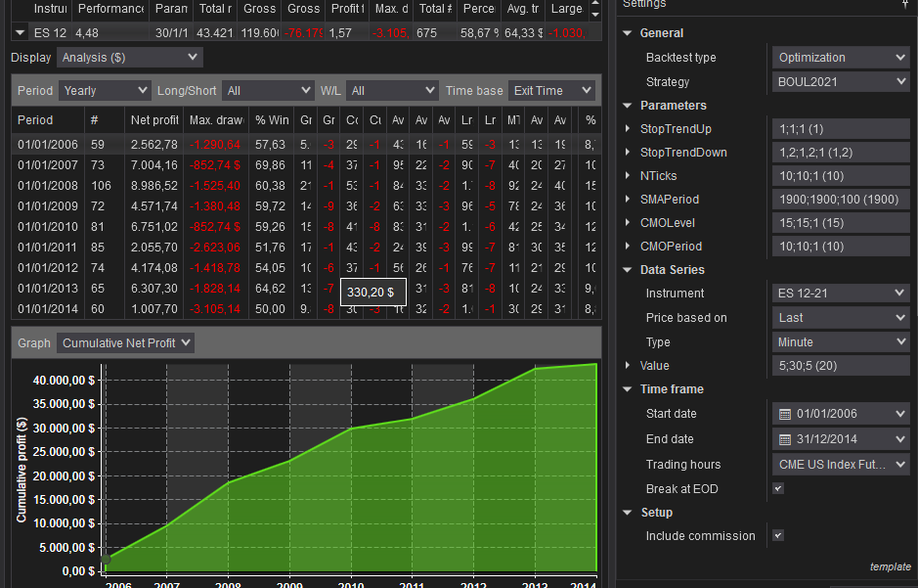
Plantilla de sesión | De 00:00 a 23:00
Ratio Diana | SQN
Time Frame | 30 min.

CONFIGURACIÓN DE LA SIMULACIÓN

 |  | Period | Net profit | Max. drawdown | % Win | Se comprueba que no hay años con pérdidas. La curva de equity evoluciona sin DD abruptos
 |  | 01/01/2006 | 2,562.78 | -1,290.64 | 57.63 | Las desviaciones estándar del porcentaje de operaciones ganadoras y del máx DD son pequeñas
 |  | 01/01/2007 | 7,004.16 | -852.74 | 69.86 | Eso nos da confianza en el sistema
 |  | 01/01/2008 | 8,986.52 | -1,525.40 | 60.38
 |  | 01/01/2009 | 4,571.74 | -1,380.48 | 59.72
 |  | 01/01/2010 | 6,751.02 | -852.74 | 59.26
 |  | 01/01/2011 | 2,055.70 | -2,623.06 | 51.76
 |  | 01/01/2012 | 4,174.08 | -1,418.78 | 54.05
 |  | 01/01/2013 | 6,307.30 | -1,828.14 | 64.62
...

